Смоленская область
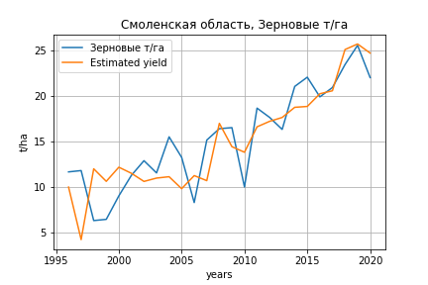
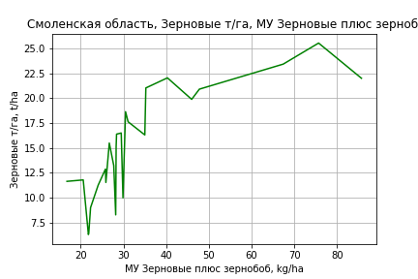
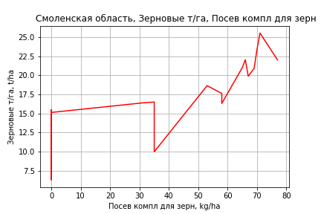
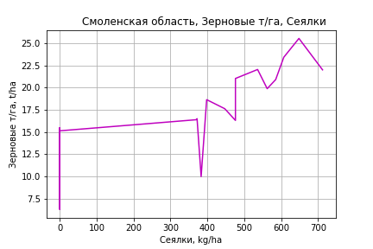
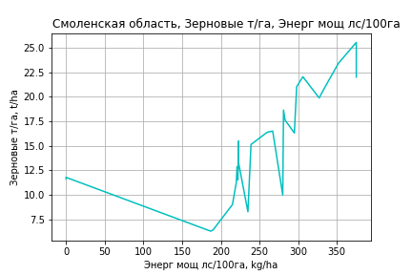
 | Смоленская область
Зерновые т/га
Calculated on the basis of information in the (25) years: 1996.0-2020.0
 |  | Iteration 1 |  | Iteration 2 |  | Iteration 3 |  | Iteration 4 |  | Iteration 5 |  | Iteration 6 |  | Iteration 7 |  | Iteration 8 |  | Iteration 9 |  | Iteration 10 |  | Iteration 11 |  | Iteration 12 |  | Iteration 13
 |  | beta | P_value | beta | P_value | beta | P_value | beta | P_value | beta | P_value | beta | P_value | beta | P_value | beta | P_value | beta | P_value | beta | P_value | beta | P_value | beta | P_value | beta | P_value
Parameters | Variables
МУ ВСЕГО | C1 | -0.55177968639 | 0.10956336368
МУ Зерновые плюс зернобоб | C2 | 0.62006171094 | 0.015666855263 | 0.30783707808 | 0.038538790672 | 0.32196055588 | 0.011817338385 | 0.3102665858 | 0.0054065253342 | 0.3102665858 | 0.0054065253342 | 0.30632405153 | 0.0063168999733 | 0.30632405153 | 0.0063168999733 | 0.26058618038 | 0.0086138830885 | 0.25657824509 | 0.0078514140668 | 0.22490743584 | 0.003213213981 | 0.22535787237 | 0.0023033686848 | 0.22238656798 | 0.0018681137517 | 0.20295403745 | 0.00012975100845
МУ Картофель | C3 | 0.0043149203329 | 0.81171550638 | 0.00018452171023 | 0.99239023869 | -0.0028034076137 | 0.82058510183
МУ Овощи и бахчевые | C4 | -0.013936137088 | 0.82490840534 | -0.01402856447 | 0.83648162672
МУ Овощи | C5 | -0.052332784976 | 0.45206277109 | 0.0018623521024 | 0.97737196765 | -0.011512659999 | 0.2838251226 | -0.010800864919 | 0.27416984012
МУ Подсолнечник | C6 | -0.52878889532 | 0.29332787709 | -0.59190837752 | 0.27424579343 | -0.59849764449 | 0.24939936007 | -0.61800697501 | 0.21180663406 | -0.61800697501 | 0.21180663406
МУ Сахарная свекла | C7 | -5.5620030109E-16 | 0.20707523356 | -6.5870839264E-17 | 0.75980128328 | 2.6639039491E-16 | 0.79290370313 | -9.5395392896E-15 | 0.21298670014 | 3.5625876962E-15 | 0.13961002521 | -2.3782164692E-15 | 0.013379461335
МУ СХ Культуры Всего | C8 | -0.005151136271 | 0.45206277109 | 0.00018331203792 | 0.97737196765 | -0.0011331955776 | 0.2838251226 | -0.0010631333124 | 0.27416984012 | -0.11079413471 | 0.27416984012 | -0.10690978206 | 0.29998968959 | -0.10690978206 | 0.29998968959
Тракторы | C9 | -0.0059831561603 | 0.62200337085 | -0.0062071069598 | 0.63525019311 | -0.0054251904403 | 0.65181103465 | -0.0037116301183 | 0.6797661918 | -0.0037116301183 | 0.6797661918 | -0.0048752429844 | 0.59458557776 | -0.0048752429844 | 0.59458557776 | -0.005422134307 | 0.55503305582
Тракторы колесные | C10 | 0.0043321192827 | 0.31629042197 | 0.0033237688164 | 0.46631780831 | 0.0025857937796 | 0.33741413623 | 0.0024448596052 | 0.33275204836 | 0.0024448596052 | 0.33275204836 | 0.001290413918 | 0.58703421815 | 0.001290413918 | 0.58703421815 | 0.0011442225719 | 0.63030519651 | 0.00031082060425 | 0.86802319565 | -0.00010571063876 | 0.95052401982
Опрыскиватели | C11 | -0.069070418002 | 0.81704092999 | -0.16999015664 | 0.59218707467 | -0.11309987119 | 0.44909166342 | -0.11727165311 | 0.4125110136 | -0.11727165311 | 0.4125110136 | -0.11057969381 | 0.4482552116 | -0.11057969381 | 0.4482552116 | -0.11739825 | 0.42224633235 | -0.072468638793 | 0.55126221136
Копатели картофеля | C12 | 0.31486321169 | 0.57253796963 | 0.13029860492 | 0.82424971878 | 0.020591396434 | 0.93115035576 | 0.0002570874771 | 0.99903668282 | 0.0002570874771 | 0.99903668282 | -0.012876457789 | 0.95277716486 | -0.012876457789 | 0.95277716486 | 0.023166291734 | 0.91441696907 | -0.059439566799 | 0.71306532851 | -0.05387736587 | 0.7336310925 | -0.051450838882 | 0.73022975461
Машины для мин удобр | C13 | 0.040355843103 | 0.88197212757 | 0.14033609211 | 0.62575147499 | 0.093916750142 | 0.5838965096 | 0.082501714009 | 0.60119978896 | 0.082501714009 | 0.60119978896 | 0.077375825313 | 0.63107981806 | 0.077375825313 | 0.63107981806 | 0.080218952694 | 0.61983519727 | 0.010859032738 | 0.92040145601 | -0.032703810873 | 0.68054162495 | -0.033007786113 | 0.6686523381 | -0.033130239223 | 0.66020901472
Посев компл для зерн | C14 | 0.096102161839 | 0.68335952051 | 0.080090727956 | 0.7521733688 | 0.034148485173 | 0.76905459606 | 0.038761111198 | 0.72571025554 | 0.038761111198 | 0.72571025554 | 0.09116474938 | 0.38990657948 | 0.09116474938 | 0.38990657948 | 0.12722420676 | 0.21169785982 | 0.1223498031 | 0.21787631467 | 0.10308269302 | 0.25992319826 | 0.10087066726 | 0.2180714766 | 0.11100186022 | 0.13917062906 | 0.088295243954 | 0.092266982079
Сеялки | C15 | 0.0040679638009 | 0.95222835932 | 0.006422807412 | 0.9301529739 | 0.018904159878 | 0.63651404886 | 0.014428028021 | 0.66651151319 | 0.014428028021 | 0.66651151319 | 0.02197098008 | 0.51592948175 | 0.02197098008 | 0.51592948175 | 0.021918633308 | 0.51825435711 | 0.01376030411 | 0.64925163798 | 0.018226033262 | 0.52754029858 | 0.017937273568 | 0.51712142508 | 0.014075187784 | 0.56860786196 | 0.0034505239028 | 0.4686747694
Энерг мощ лс/100га | C16 | 0.0038972979424 | 0.67722409682 | 0.0084991936551 | 0.38530394045 | 0.0079761141965 | 0.37913397916 | 0.008320315367 | 0.33516708374 | 0.008320315367 | 0.33516708374 | 0.0086187240451 | 0.32823921498 | 0.0086187240451 | 0.32823921498 | 0.012811891254 | 0.1119987312 | 0.013180502147 | 0.094773047678 | 0.01573784703 | 0.017878293775 | 0.015704418161 | 0.014761157579 | 0.015901270899 | 0.011309558439 | 0.017439777249 | 0.00079082288728

 | R2 |  | 0.978 |  | 0.972 |  | 0.972 |  | 0.972 |  | 0.972 |  | 0.969 |  | 0.969 |  | 0.966 |  | 0.965 |  | 0.965 |  | 0.965 |  | 0.964 |  | 0.964
 | R2 adj. |  | 0.95 |  | 0.942 |  | 0.946 |  | 0.95 |  | 0.95 |  | 0.948 |  | 0.948 |  | 0.947 |  | 0.949 |  | 0.951 |  | 0.953 |  | 0.955 |  | 0.957
 | F-statistic |  | 35.229954475 |  | 32.249505545 |  | 37.704567633 |  | 44.109305067 |  | 44.109305067 |  | 46.158219419 |  | 46.158219419 |  | 50.675783612 |  | 59.18070712 |  | 70.035106333 |  | 86.227275459 |  | 108.19552812 |  | 140.55484385
 | F value |  | 4.3095248314E-07 |  | 2.6842847355E-07 |  | 4.2773767357E-08 |  | 6.3295828822E-09 |  | 6.3295828822E-09 |  | 1.9704844382E-09 |  | 1.9704844382E-09 |  | 4.5646193915E-10 |  | 6.7487081333E-11 |  | 9.1730030782E-12 |  | 9.3511020468E-13 |  | 8.9579141166E-14 |  | 7.7312051098E-15
 | P value |  | 1.147829196E+19 |  | 3.88681788E+18 |  | 4.0939931702E+18 |  | 3.949200049E+17 |  | 4.8326480021E+17 |  | 1.3721032678E+17 |  | 1004.9604387 |  | 995.53358384 |  | 417.00694378 |  | 412.42219188 |  | 95.867404738 |  | 67.617882628 |  | 37.813950992
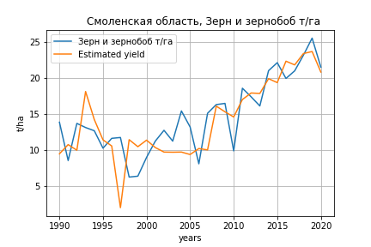
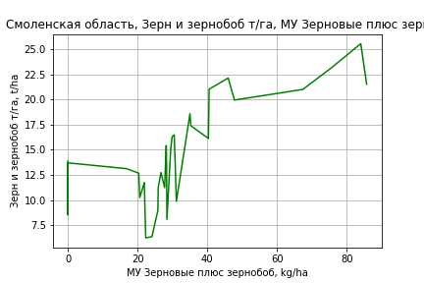
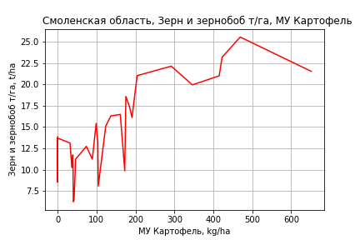
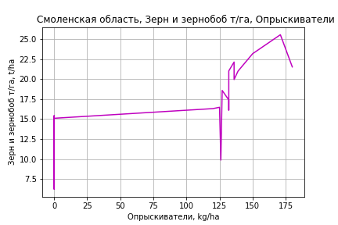
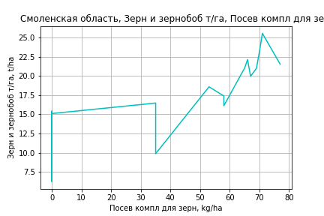
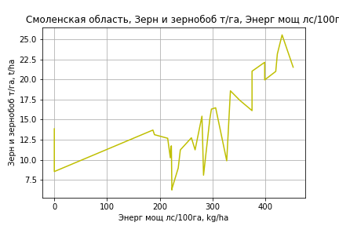
Зерн и зернобоб т/га
 |  | Iteration 1 |  | Iteration 2 |  | Iteration 3 |  | Iteration 4 |  | Iteration 5 |  | Iteration 6 |  | Iteration 7 |  | Iteration 8 |  | Iteration 9 |  | Iteration 10 |  | Iteration 11 |  | Iteration 12
 |  | beta | P_value | beta | P_value | beta | P_value | beta | P_value | beta | P_value | beta | P_value | beta | P_value | beta | P_value | beta | P_value | beta | P_value | beta | P_value | beta | P_value
Parameters | Variables
МУ ВСЕГО | C1 | -0.23565944733 | 0.080172517348
МУ Зерновые плюс зернобоб | C2 | 0.24882623164 | 0.075107949297 | 0.033513352972 | 0.61794704043 | 0.067217212487 | 0.2528220279 | 0.067217212487 | 0.2528220279 | 0.072668037347 | 0.21925141446 | 0.072668037347 | 0.21925141446 | 0.070305994716 | 0.20331116004 | 0.066554772613 | 0.19114988905 | 0.067692737429 | 0.17449395088 | 0.067609592665 | 0.16392983319 | 0.075475502354 | 0.10395718644 | 0.082849042077 | 0.061432586312
МУ Картофель | C3 | 0.011611884669 | 0.51251258512 | 0.018602158916 | 0.31687881025 | 0.0056126172416 | 0.66327390295 | 0.0056126172416 | 0.66327390295 | 0.003096850587 | 0.80853611436 | 0.003096850587 | 0.80853611436 | 0.0035230204342 | 0.77125143326 | 0.0050299161209 | 0.59582073792 | 0.0056363547542 | 0.5382040427 | 0.0056372418628 | 0.52924656433 | 0.005021979136 | 0.56726908736 | 0.0070125186599 | 0.38103012029
МУ Овощи и бахчевые | C4 | -0.043015260771 | 0.50229447648 | -0.066190791526 | 0.3261809164
МУ Овощи | C5 | 0.013655070581 | 0.83164911024 | 0.060445001071 | 0.34162256646 | -0.0011981219945 | 0.90574116848
МУ Подсолнечник | C6 | -0.55692967249 | 0.2862354419 | -0.59079201878 | 0.28746397597 | -0.62495631928 | 0.25992052676 | -0.62495631928 | 0.25992052676
МУ Сахарная свекла | C7 | 2.1851903797E-16 | 0.56102121912 | -2.6892830012E-15 | 0.19781186525 | -1.0993419849E-15 | 0.23988975853 | -1.540696493E-15 | 0.30953573421 | -1.1983960502E-16 | 0.69992978558
МУ СХ Культуры Всего | C8 | 0.00134407388 | 0.83164911024 | 0.0059496248396 | 0.34162256646 | -0.00011793161143 | 0.90574116849 | -0.012290209224 | 0.90574116848 | -0.014690953415 | 0.88831467198 | -0.014690953415 | 0.88831467198
Тракторы | C9 | -0.0054445087102 | 0.66762633404 | -0.0044570344734 | 0.74089183206 | 7.7591981226E-06 | 0.99951196088 | 7.7591981224E-06 | 0.99951196088 | -0.0026708385142 | 0.83180490596 | -0.0026708385142 | 0.83180490596 | -0.0025296372011 | 0.83615124282
Тракторы колесные | C10 | 0.0040719249613 | 0.35686265033 | 0.0043804304924 | 0.35159307824 | 0.00064008924503 | 0.81473355646 | 0.00064008924503 | 0.81473355646 | -0.00037584549786 | 0.88519567306 | -0.00037584549786 | 0.88519567306 | -0.00037978296162 | 0.88114114087 | -0.00070314391941 | 0.71969847972
Опрыскиватели | C11 | -0.14236232522 | 0.64677744838 | -0.25566910987 | 0.43306978572 | 0.031143702877 | 0.8318445928 | 0.031143702877 | 0.8318445928 | 0.042277779247 | 0.77452543861 | 0.042277779247 | 0.77452543861 | 0.035921726559 | 0.79322099085 | 0.045636244846 | 0.7170382315 | 0.030804313103 | 0.79151964917 | 0.030948791452 | 0.78558876367 | 0.067429258342 | 0.48084330774 | 0.016472808895 | 0.65186585658
Копатели картофеля | C12 | 0.44415656064 | 0.42191785379 | 0.53157333569 | 0.36603425447 | 0.012465698031 | 0.96126598073 | 0.012465698031 | 0.96126598073 | 0.018124000098 | 0.94414699933 | 0.018124000098 | 0.94414699933 | 0.019151960105 | 0.93950102468 | -0.018324098081 | 0.91503937096 | -0.0029612132417 | 0.98551314085
Машины для мин удобр | C13 | 0.17158195735 | 0.54076493443 | 0.27601527303 | 0.34875542224 | 0.050701002853 | 0.78160081165 | 0.050701002853 | 0.78160081165 | 0.055882408282 | 0.76174728897 | 0.055882408282 | 0.76174728897 | 0.055074678638 | 0.75932237243 | 0.028162537216 | 0.81609535379 | 0.039122882629 | 0.73364250641 | 0.038900370626 | 0.7280159277 | -0.023900700573 | 0.56262027038
Посев компл для зерн | C14 | 0.1735774568 | 0.47078726764 | 0.24821171715 | 0.32867661314 | 0.031988252367 | 0.79834329765 | 0.031988252367 | 0.79834329765 | 0.079304513739 | 0.50763196899 | 0.079304513739 | 0.50763196899 | 0.086325325899 | 0.41658823819 | 0.087382954617 | 0.39975526421 | 0.077884217063 | 0.4277593926 | 0.078432030718 | 0.39115307037 | 0.089853648165 | 0.31020423394 | 0.11149498163 | 0.16228176594
Сеялки | C15 | -0.042197159259 | 0.52092211244 | -0.072216053109 | 0.29144893861 | -0.018263307324 | 0.64898691752 | -0.018263307324 | 0.64898691752 | -0.0069596692222 | 0.85874098805 | -0.0069596692222 | 0.85874098805 | -0.0068479292734 | 0.85754539222 | -0.011278155749 | 0.71508220036 | -0.015471838071 | 0.58180798945 | -0.015642041324 | 0.54612463722
Энерг мощ лс/100га | C16 | 0.022156837529 | 0.00010350877883 | 0.025493507357 | 1.2773683783E-05 | 0.02524540487 | 1.1400039266E-05 | 0.02524540487 | 1.1400039266E-05 | 0.025272831963 | 1.0222793438E-05 | 0.025272831963 | 1.0222793438E-05 | 0.025407157976 | 4.0689656652E-06 | 0.025418224277 | 2.3930224463E-06 | 0.025230308203 | 1.4439622674E-06 | 0.025235020664 | 8.1523732113E-07 | 0.02474834497 | 5.1962295693E-07 | 0.023725621791 | 8.046233989E-08

 | R2 |  | 0.967 |  | 0.96 |  | 0.957 |  | 0.957 |  | 0.954 |  | 0.954 |  | 0.954 |  | 0.954 |  | 0.954 |  | 0.954 |  | 0.953 |  | 0.953
 | R2 adj. |  | 0.939 |  | 0.931 |  | 0.93 |  | 0.93 |  | 0.929 |  | 0.929 |  | 0.933 |  | 0.936 |  | 0.938 |  | 0.941 |  | 0.942 |  | 0.943
 | F-statistic |  | 35.03353543 |  | 32.954245845 |  | 35.580330106 |  | 35.580330106 |  | 38.029626507 |  | 38.029626507 |  | 43.877707975 |  | 50.96306107 |  | 59.564489708 |  | 71.032337888 |  | 84.932369343 |  | 104.48502189
 | F value |  | 9.429608556E-10 |  | 7.3709786586E-10 |  | 1.9312307593E-10 |  | 1.9312307593E-10 |  | 5.6990583522E-11 |  | 5.6990583522E-11 |  | 8.350126834E-12 |  | 1.1462189594E-12 |  | 1.5157767327E-13 |  | 1.7139317098E-14 |  | 2.119213796E-15 |  | 2.3105786099E-16
 | P value |  | 5.4571642079E+19 |  | 2.8235169225E+19 |  | 6.8915224148E+17 |  | 2.3688600575E+20 |  | 4.9153230442E+17 |  | 1058.8724845 |  | 1056.7422233 |  | 415.3669713 |  | 109.90165129 |  | 102.39577052 |  | 64.963700006 |  | 43.465348124

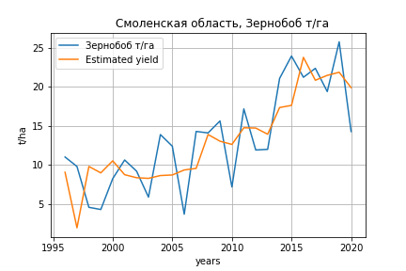
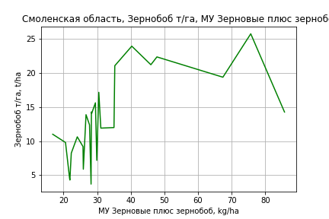
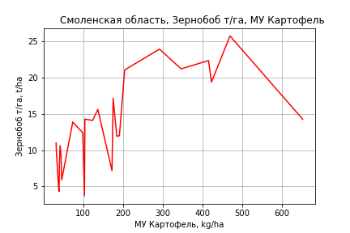
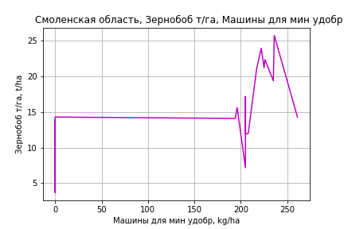
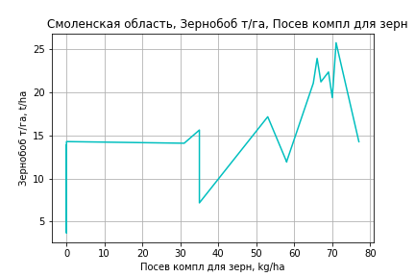
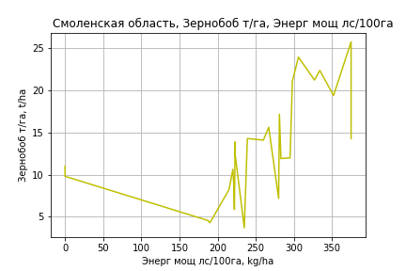
Зернобоб т/га
Calculated on the basis of information in the (25) years: 1996.0-2020.0
 |  | Iteration 1 |  | Iteration 2 |  | Iteration 3 |  | Iteration 4 |  | Iteration 5 |  | Iteration 6 |  | Iteration 7 |  | Iteration 8 |  | Iteration 9 |  | Iteration 10 |  | Iteration 11 |  | Iteration 12
 |  | beta | P_value | beta | P_value | beta | P_value | beta | P_value | beta | P_value | beta | P_value | beta | P_value | beta | P_value | beta | P_value | beta | P_value | beta | P_value | beta | P_value
Parameters | Variables
МУ ВСЕГО | C1 | -0.63484361069 | 0.1113082938
МУ Зерновые плюс зернобоб | C2 | 0.50922931562 | 0.067664518618 | 0.15000294654 | 0.34656903014 | 0.19179295907 | 0.15933745334 | 0.19179295907 | 0.15933745334 | 0.19987138109 | 0.14917338234 | 0.058176735351 | 0.6480750372 | 0.058176735351 | 0.6480750372 | 0.030902856019 | 0.79722744474 | 0.038898695252 | 0.73117384303 | 0.033211396694 | 0.74560807964 | 0.030220114998 | 0.75886460871 | 0.06300761626 | 0.40189891307
МУ Картофель | C3 | 0.016770865927 | 0.42975045781 | 0.012018684504 | 0.5931299628 | 0.0031776889905 | 0.82568766021 | 0.0031776889905 | 0.82568766021 | 0.00015946848241 | 0.99121094792 | 0.0091692311844 | 0.55174333499 | 0.0091692311844 | 0.55174333499 | 0.016259064753 | 0.18669424296 | 0.016775454842 | 0.15626553955 | 0.016150903515 | 0.12723996637 | 0.016306624012 | 0.11287068619 | 0.01616347339 | 0.10877483096
МУ Овощи и бахчевые | C4 | -0.041402831874 | 0.57240110626 | -0.041509173108 | 0.59899617052
МУ Овощи | C5 | -0.048403829854 | 0.54579608094 | 0.013949745954 | 0.85422479719 | -0.025625628552 | 0.052685445771
МУ Подсолнечник | C6 | -0.63609695308 | 0.27551751557 | -0.70871832893 | 0.25812426711 | -0.72821533618 | 0.23094007134 | -0.72821533618 | 0.23094007134
МУ Сахарная свекла | C7 | -4.6607206401E-16 | 0.35240214845 | -2.7376057825E-16 | 0.28257326031 | 8.2086771377E-16 | 0.49177147987 | 6.6820707929E-15 | 0.23609279251 | 3.0988237386E-16 | 0.39606755032 | -1.6683489211E-16 | 0.70581326347
МУ СХ Культуры Всего | C8 | -0.0047644076984 | 0.54579608094 | 0.0013730788909 | 0.85422479719 | -0.002522340532 | 0.052685445771 | -0.2628649986 | 0.052685445771 | -0.26628097479 | 0.052691107139
Тракторы | C9 | -0.014694436172 | 0.30461427254 | -0.014952100124 | 0.33033273344 | -0.012638484341 | 0.37345790788 | -0.012638484341 | 0.37345790788 | -0.015814917924 | 0.26943400702 | -0.011665918949 | 0.45204234368 | -0.011665918949 | 0.45204234368
Тракторы колесные | C10 | 0.0062869586206 | 0.21461301559 | 0.0051268128837 | 0.3350360803 | 0.0029432157224 | 0.34917207879 | 0.0029432157224 | 0.34917207879 | 0.0017738688424 | 0.5563473741 | 0.0008723081571 | 0.79094422897 | 0.0008723081571 | 0.79094422897 | -0.00067712705917 | 0.79012397315
Опрыскиватели | C11 | -0.090902420245 | 0.79248195835 | -0.20701443532 | 0.57264750717 | -0.038681551934 | 0.82268395111 | -0.038681551934 | 0.82268395111 | -0.02653221715 | 0.87984637328 | -0.054722068239 | 0.77809664035 | -0.054722068239 | 0.77809664035 | -0.0028088584665 | 0.98747895802 | -0.021932920142 | 0.89051048546
Копатели картофеля | C12 | 0.63202832332 | 0.33456815012 | 0.41967969169 | 0.53878578946 | 0.095066612565 | 0.73312766005 | 0.095066612565 | 0.73312766005 | 0.10192978869 | 0.71975560495 | 0.11697357978 | 0.71025399177 | 0.11697357978 | 0.71025399177 | -0.053489807886 | 0.80521618218 | -0.0411356105 | 0.84154438641 | -0.037528576196 | 0.84987269429
Машины для мин удобр | C13 | 0.22598131692 | 0.4774149669 | 0.34101241328 | 0.31326627692 | 0.20366204465 | 0.3157743207 | 0.20366204465 | 0.3157743207 | 0.21008599752 | 0.30926006697 | 0.17932647475 | 0.42862655443 | 0.17932647475 | 0.42862655443 | 0.05579455882 | 0.71424847104 | 0.065568934557 | 0.64841037602 | 0.052131521306 | 0.61068220542 | 0.052015462559 | 0.60184149366 | 0.00095631629302 | 0.96110586088
Посев компл для зерн | C14 | 0.073363455842 | 0.787358394 | 0.05494168942 | 0.85109214001 | -0.08099698861 | 0.55288395982 | -0.08099698861 | 0.55288395982 | -0.025995396865 | 0.84213024649 | 0.075911379211 | 0.57312705326 | 0.075911379211 | 0.57312705326 | 0.078838811697 | 0.55288187445 | 0.072144056043 | 0.56879450473 | 0.063566320189 | 0.55221942576 | 0.070935507433 | 0.46510866066 | 0.10014501067 | 0.20415504336
Сеялки | C15 | -0.030138255932 | 0.70219342409 | -0.027428918387 | 0.74649335594 | 0.0095022032021 | 0.83817445614 | 0.0095022032021 | 0.83817445614 | 0.022953035346 | 0.61978892993 | 0.0092139463827 | 0.85538585265 | 0.0092139463827 | 0.85538585265 | -0.012522540417 | 0.76075793295 | -0.015356944456 | 0.69092706331 | -0.014220879395 | 0.6979855402 | -0.01705188043 | 0.60108204157
Энерг мощ лс/100га | C16 | 0.0072986533828 | 0.50321299115 | 0.012593310222 | 0.27042989774 | 0.01104556841 | 0.29970875144 | 0.01104556841 | 0.29970875144 | 0.011016474069 | 0.30899392482 | 0.021661083929 | 0.049730488401 | 0.021661083929 | 0.049730488401 | 0.022317238598 | 0.040020343482 | 0.021567748042 | 0.033563091609 | 0.022175187388 | 0.012807436285 | 0.022349434371 | 0.0096602543879 | 0.019691506424 | 0.0030310624299

 | R2 |  | 0.965 |  | 0.955 |  | 0.954 |  | 0.954 |  | 0.948 |  | 0.932 |  | 0.932 |  | 0.929 |  | 0.929 |  | 0.928 |  | 0.928 |  | 0.927
 | R2 adj. |  | 0.919 |  | 0.906 |  | 0.911 |  | 0.911 |  | 0.907 |  | 0.886 |  | 0.886 |  | 0.889 |  | 0.895 |  | 0.901 |  | 0.906 |  | 0.909
 | F-statistic |  | 21.381517379 |  | 19.542714885 |  | 22.365490472 |  | 22.365490472 |  | 23.290974307 |  | 20.432039591 |  | 20.432039591 |  | 23.222158743 |  | 27.621555083 |  | 33.383105309 |  | 41.020158265 |  | 50.996568845
 | F value |  | 5.7945395811E-06 |  | 4.476451594E-06 |  | 1.0386760137E-06 |  | 1.0386760137E-06 |  | 4.2215948452E-07 |  | 5.8000589323E-07 |  | 5.8000589323E-07 |  | 1.5185322235E-07 |  | 2.8432156409E-08 |  | 4.7040782552E-09 |  | 7.0483708526E-10 |  | 1.0605032365E-10
 | P value |  | 1.147829196E+19 |  | 3.88681788E+18 |  | 4.0939931702E+18 |  | 1.4256002597E+17 |  | 1.4047439766E+17 |  | 2.6467456013E+17 |  | 1067.1509214 |  | 424.13720246 |  | 110.93590283 |  | 105.82789319 |  | 75.31145995 |  | 34.764309675
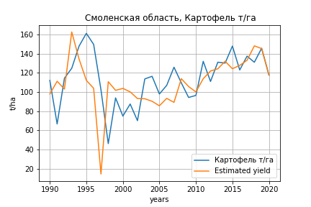
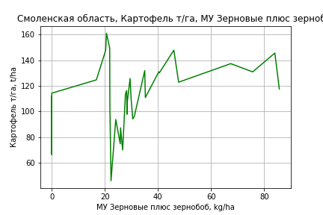
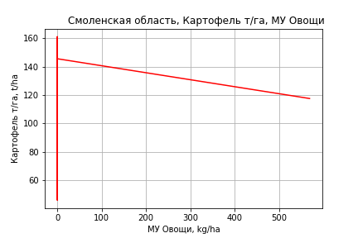
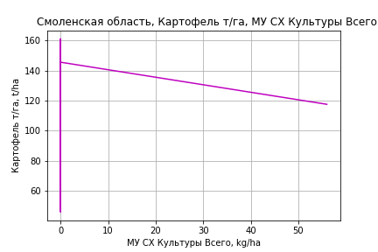
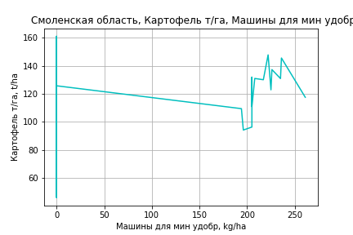
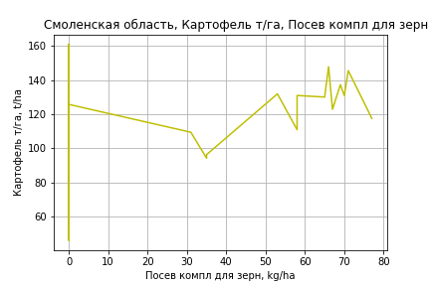
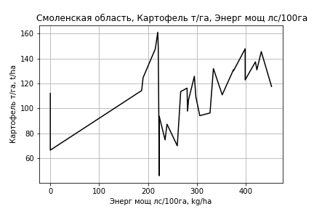
Картофель т/га
 |  | Iteration 1 |  | Iteration 2 |  | Iteration 3 |  | Iteration 4 |  | Iteration 5 |  | Iteration 6 |  | Iteration 7 |  | Iteration 8 |  | Iteration 9 |  | Iteration 10 |  | Iteration 11
 |  | beta | P_value | beta | P_value | beta | P_value | beta | P_value | beta | P_value | beta | P_value | beta | P_value | beta | P_value | beta | P_value | beta | P_value | beta | P_value
Parameters | Variables
МУ ВСЕГО | C1 | -1.481442889 | 0.23651733851
МУ Зерновые плюс зернобоб | C2 | 1.8942928707 | 0.14837380115 | 0.54075607594 | 0.37826807388 | 0.77533442719 | 0.14563718605 | 0.7188587184 | 0.098688843121 | 0.7188587184 | 0.098688843121 | 0.71532847454 | 0.094080917318 | 0.71499809318 | 0.086536511788 | 0.72278665597 | 0.073507091707 | 0.71581981246 | 0.061996413659 | 0.68951888171 | 0.066207718503 | 0.7001194932 | 0.041451292917
МУ Картофель | C3 | 0.023764854384 | 0.88748902577 | 0.067708316838 | 0.68422954783 | -0.022698696283 | 0.84397588098
МУ Овощи и бахчевые | C4 | -0.314996904 | 0.60529352059 | -0.46068690551 | 0.44843588349
МУ Овощи | C5 | 0.14484464553 | 0.81302949103 | 0.43898354209 | 0.44407570292 | 0.0099483401226 | 0.91266825106 | 0.014189328113 | 0.86884765531 | 0.014189328113 | 0.86884765531 | 0.01042411318 | 0.90136469129 | 0.010476502278 | 0.89849416806 | 0.010529386571 | 0.895691976 | 0.0089134647799 | 0.90600859564 | 0.01495268699 | 0.8397960464 | 0.017020258841 | 0.80152489036
МУ Подсолнечник | C6 | 0.64763756055 | 0.89473249484 | 0.43476626395 | 0.9300781643 | 0.19698325043 | 0.96785946875 | 0.032641762906 | 0.99445486025 | 0.032641762906 | 0.99445486025 | -0.22125817247 | 0.96155022464
МУ Сахарная свекла | C7 | 2.9581434345E-16 | 0.93387683021 | -2.7784194203E-15 | 0.88056991113 | -1.8237052299E-16 | 0.98232257006 | -6.7486081081E-16 | 0.9863211993
МУ СХ Культуры Всего | C8 | 0.014257114495 | 0.81302949103 | 0.043209319876 | 0.44407570292 | 0.00097921896695 | 0.91266825106 | 0.0013966610555 | 0.86884765531 | 0.0013966610555 | 0.86884765531 | 0.001026049493 | 0.90136469129 | 0.0010312061722 | 0.89849416806 | 0.0010364115937 | 0.895691976 | 0.00087735578661 | 0.90600859564 | 0.0014717987651 | 0.8397960464 | 0.0016753106623 | 0.80152489036
Тракторы | C9 | -0.097364385088 | 0.42368957527 | -0.091156754956 | 0.45847302074 | -0.060081858692 | 0.59865226969 | -0.046332539119 | 0.59786778338 | -0.046332539119 | 0.59786778338
Тракторы колесные | C10 | 0.029689475742 | 0.47866485056 | 0.031628856193 | 0.4561148409 | 0.0055961378182 | 0.81924170491 | 0.0047272300901 | 0.84045427413 | 0.0047272300901 | 0.84045427413 | -0.0016812103384 | 0.93217068068 | -0.0021499365768 | 0.8981204176
Опрыскиватели | C11 | -1.6278960222 | 0.58304994283 | -2.3401845907 | 0.42870328432 | -0.34397176232 | 0.79370043308 | -0.40473438145 | 0.74554891492 | -0.40473438145 | 0.74554891492 | -0.037900361493 | 0.97026163342 | -0.032910025906 | 0.97341731699 | -0.067249197126 | 0.94232734317
Копатели картофеля | C12 | 3.0252611753 | 0.56423803088 | 3.5747955192 | 0.50028216929 | -0.038185768737 | 0.98676008219 | -0.21188447954 | 0.91857218075 | -0.21188447954 | 0.91857218075 | -0.91722772758 | 0.55795294063 | -0.92871494075 | 0.53883790142 | -0.88181633503 | 0.53833354527 | -0.87702803805 | 0.53127359918
Машины для мин удобр | C13 | 1.7221119884 | 0.51982501163 | 2.3786186324 | 0.37250346329 | 0.81043472789 | 0.6218745607 | 0.72019621859 | 0.63949030966 | 0.72019621859 | 0.63949030966 | 0.13725775149 | 0.89581116068 | 0.13012774699 | 0.89781434627 | 0.15781121805 | 0.87051880067 | 0.10595073405 | 0.86782802785 | 0.058244587598 | 0.92564945105 | 0.010731184626 | 0.9362495867
Посев компл для зерн | C14 | 1.5574876924 | 0.4968473264 | 2.0266663972 | 0.37777500885 | 0.52175436043 | 0.64272222409 | 0.56074312978 | 0.60362811306 | 0.56074312978 | 0.60362811306 | 0.48935223613 | 0.64171953247 | 0.507725475 | 0.59590719663 | 0.47425529508 | 0.59835951848 | 0.44532892053 | 0.57250137645 | 0.64060468717 | 0.37314036402 | 0.67776849314 | 0.20035125809
Сеялки | C15 | -0.047029894369 | 0.9398051463 | -0.23573982021 | 0.70012303368 | 0.13977047248 | 0.69738720453 | 0.10777539171 | 0.73002101682 | 0.10777539171 | 0.73002101682 | 0.037707281563 | 0.89187821116 | 0.039922486478 | 0.88121321408 | 0.027741064565 | 0.90951907339 | 0.035248465779 | 0.87051806715 | -0.015457254655 | 0.93780628075
Энерг мощ лс/100га | C16 | 0.22457183813 | 5.3558982295E-05 | 0.24554738503 | 6.0101117274E-06 | 0.24382059548 | 4.368019403E-06 | 0.24399083364 | 2.4185003167E-06 | 0.24399083364 | 2.4185003167E-06 | 0.24436733504 | 1.4482750404E-06 | 0.24438785306 | 8.0433674283E-07 | 0.24383852256 | 4.177997433E-07 | 0.24432057501 | 1.6642884278E-07 | 0.24604707003 | 8.8159597551E-08 | 0.24528910683 | 2.2796863349E-08

 | R2 |  | 0.946 |  | 0.942 |  | 0.94 |  | 0.94 |  | 0.94 |  | 0.939 |  | 0.939 |  | 0.939 |  | 0.939 |  | 0.938 |  | 0.938
 | R2 adj. |  | 0.902 |  | 0.9 |  | 0.902 |  | 0.906 |  | 0.906 |  | 0.91 |  | 0.914 |  | 0.917 |  | 0.921 |  | 0.923 |  | 0.926
 | F-statistic |  | 21.440806117 |  | 22.346447975 |  | 24.677440246 |  | 28.274680841 |  | 28.274680841 |  | 32.165040134 |  | 37.436267353 |  | 43.994414621 |  | 52.452391904 |  | 62.621223433 |  | 78.130580869
 | F value |  | 4.5796787226E-08 |  | 1.8676077084E-08 |  | 4.81015023E-09 |  | 8.8643329309E-10 |  | 8.8643329309E-10 |  | 1.7238478281E-10 |  | 2.7025586645E-11 |  | 3.9256718496E-12 |  | 5.1740510506E-13 |  | 7.5446112913E-14 |  | 8.0467936613E-15
 | P value |  | 5.4571642079E+19 |  | 2.8235169225E+19 |  | 6.8915224148E+17 |  | 3.3750440123E+17 |  | 3.6872805403E+17 |  | 3.8082232681E+17 |  | 5.2630328764E+17 |  | 5.9475910475E+17 |  | 1.4222333492E+17 |  | 6.5287270892E+16 |  | 1.2506689866E+17
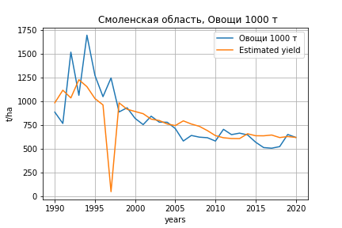
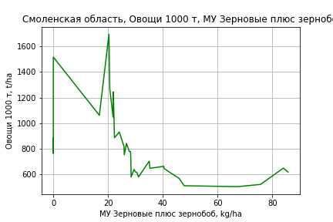
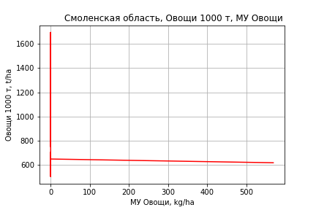
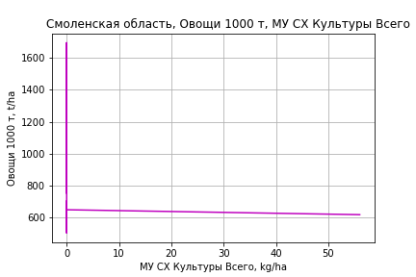
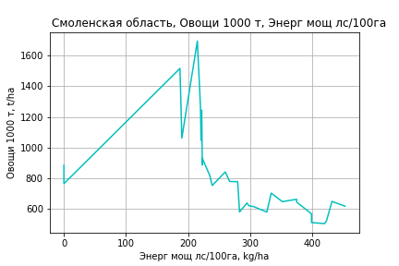
Овощи 1000 т
 |  | Iteration 1 |  | Iteration 2 |  | Iteration 3 |  | Iteration 4 |  | Iteration 5 |  | Iteration 6 |  | Iteration 7 |  | Iteration 8 |  | Iteration 9 |  | Iteration 10 |  | Iteration 11 |  | Iteration 12 |  | Iteration 13
 |  | beta | P_value | beta | P_value | beta | P_value | beta | P_value | beta | P_value | beta | P_value | beta | P_value | beta | P_value | beta | P_value | beta | P_value | beta | P_value | beta | P_value | beta | P_value
Parameters | Variables
МУ ВСЕГО | C1 | -3.4757543926 | 0.77592075332
МУ Зерновые плюс зернобоб | C2 | 8.4702261585 | 0.50559937747 | 5.2945644472 | 0.36732968721 | 4.1882794438 | 0.30961682706 | 4.2125468573 | 0.29518412609 | 4.2020346904 | 0.28463316029 | 4.2020346904 | 0.28463316029 | 3.9606860789 | 0.28800642843 | 3.9636674573 | 0.27676496357 | 3.5502955252 | 0.31506880385 | 3.1024574325 | 0.3407649185 | 2.8758320845 | 0.32638012453 | 2.9955087467 | 0.27732872742 | 2.1999852422 | 0.34607125632
МУ Картофель | C3 | -0.53827691087 | 0.74782133252 | -0.43517696434 | 0.78435581887
МУ Овощи и бахчевые | C4 | 0.30699796391 | 0.95948521675 | -0.03481923771 | 0.99518134844 | -1.1596797917 | 0.76902928668
МУ Овощи | C5 | 0.079501226959 | 0.98958632803 | 0.76960853337 | 0.88753923469 | 1.857248769 | 0.60971293615 | 0.81976601173 | 0.3182933403 | 0.82283433973 | 0.30471704365 | 0.82283433973 | 0.30471704365 | 0.76745292505 | 0.30937643663 | 0.76131265357 | 0.29970495438 | 0.80354656832 | 0.26636889473 | 0.70755273342 | 0.28491228168 | 0.71336741521 | 0.27116247676 | 0.72210096392 | 0.25436476609 | 0.74726985253 | 0.23157858125
МУ Подсолнечник | C6 | -4.1707638378 | 0.93177357919 | -4.6702014805 | 0.92149993816 | -5.6421061137 | 0.90252007048 | -7.8883829838 | 0.85886101132
МУ Сахарная свекла | C7 | -6.430821962E-15 | 0.8562748999 | -1.729563147E-14 | 0.92208743853 | -1.5734784047E-14 | 0.94594830847 | 6.6077880613E-14 | 0.85893098257 | -3.3721784127E-15 | 0.5095419011
МУ СХ Культуры Всего | C8 | 0.0078253365259 | 0.98958632803 | 0.075752865675 | 0.88753923469 | 0.18280971484 | 0.60971293615 | 0.080689885675 | 0.3182933403 | 0.080991902386 | 0.30471704365 | 0.080991902386 | 0.30471704365 | 0.075540688315 | 0.30937643663 | 0.074936299017 | 0.29970495438 | 0.079093399585 | 0.26636889473 | 0.069644689279 | 0.28491228168 | 0.070217030657 | 0.27116247676 | 0.071076677236 | 0.25436476609 | 0.073554060678 | 0.23157858125
Тракторы | C9 | -0.028404159797 | 0.98111304935 | -0.01383984695 | 0.99053677933 | 0.040171472391 | 0.97141390795 | 0.25624830887 | 0.7567791057 | 0.24123556669 | 0.76393877593 | 0.24123556669 | 0.76393877593 | 0.35933007285 | 0.58113880393 | 0.3369357421 | 0.55701481911 | 0.16076405112 | 0.7465092501 | 0.065885010201 | 0.87526228777 | 0.033428513198 | 0.92798198344 | -0.019080049676 | 0.56878727145
Тракторы колесные | C10 | 0.042589480257 | 0.91808171527 | 0.04713964562 | 0.90683610293 | 0.10249541768 | 0.76303598513 | 0.028251887578 | 0.89856525696 | 0.013791432749 | 0.94535697791 | 0.013791432749 | 0.94535697791 | -0.013391350887 | 0.93668319872
Опрыскиватели | C11 | -0.35672971242 | 0.99031477977 | -2.0278978276 | 0.94233127347 | -7.4760684027 | 0.69837245065 | -3.0602477771 | 0.79484929598 | -3.0030480408 | 0.79369949983 | -3.0030480408 | 0.79369949983
Копатели картофеля | C12 | -6.024428958 | 0.90773682736 | -4.735114045 | 0.925155259 | 2.4458169856 | 0.9535154891 | -8.3906093686 | 0.668753337 | -8.5673383419 | 0.6540840765 | -8.5673383419 | 0.6540840765 | -10.47006247 | 0.54551203441 | -9.8796588717 | 0.51809852084
Машины для мин удобр | C13 | 0.010539870633 | 0.99968229131 | 1.5508326949 | 0.95097586965 | 4.5274073157 | 0.83839656071 | -0.32490021606 | 0.98209310158 | -0.38756618325 | 0.97811096998 | -0.38756618325 | 0.97811096998 | -3.4830959928 | 0.64553088915 | -3.3306405136 | 0.64180684486 | -2.6064926092 | 0.70876341992
Посев компл для зерн | C14 | -2.0814840149 | 0.92682097088 | -0.9806991273 | 0.96401197173 | 3.0621678152 | 0.84399185589 | -0.33521666925 | 0.97368431285 | 0.33613381802 | 0.97088543853 | 0.33613381802 | 0.97088543853 | -0.46269314466 | 0.95658482072 | -0.7409771908 | 0.92203957429 | 1.137587068 | 0.86926105879 | -0.79461105249 | 0.86011964521
Сеялки | C15 | 0.53339949991 | 0.93143910324 | 0.090649152572 | 0.9876194971 | -1.1284863419 | 0.75993823605 | -0.50400718851 | 0.86411951036 | -0.40314992235 | 0.88634529687 | -0.40314992235 | 0.88634529687 | -0.30922493649 | 0.91001922805 | -0.2954449064 | 0.91188032219 | -0.22044625842 | 0.93330087783 | -0.4692085925 | 0.85137455814 | -0.33301405334 | 0.88663748546
Энерг мощ лс/100га | C16 | 2.3192094353 | 3.5602072527E-05 | 2.3684221656 | 5.4003627359E-06 | 2.3742466773 | 2.8469608526E-06 | 2.3716066878 | 1.6095131729E-06 | 2.3722085807 | 8.7994979843E-07 | 2.3722085807 | 8.7994979843E-07 | 2.3892842036 | 3.3298637644E-07 | 2.388966662 | 1.7879477169E-07 | 2.4163899062 | 8.0044363913E-08 | 2.4457399359 | 2.0751069069E-08 | 2.4600894726 | 4.8135689852E-09 | 2.4516247523 | 1.6945314187E-09 | 2.4625207765 | 8.2928998076E-10

 | R2 |  | 0.902 |  | 0.901 |  | 0.901 |  | 0.901 |  | 0.9 |  | 0.9 |  | 0.9 |  | 0.9 |  | 0.898 |  | 0.898 |  | 0.897 |  | 0.897 |  | 0.896
 | R2 adj. |  | 0.821 |  | 0.83 |  | 0.838 |  | 0.846 |  | 0.853 |  | 0.853 |  | 0.859 |  | 0.865 |  | 0.868 |  | 0.873 |  | 0.878 |  | 0.882 |  | 0.885
 | F-statistic |  | 11.160577326 |  | 12.657003166 |  | 14.404985366 |  | 16.456267238 |  | 18.972800354 |  | 18.972800354 |  | 22.003073732 |  | 25.870178989 |  | 30.221085833 |  | 36.485012026 |  | 45.469043973 |  | 58.969927357 |  | 80.432182464
 | F value |  | 6.0570987639E-06 |  | 1.6966733613E-06 |  | 4.4430597383E-07 |  | 1.0943449014E-07 |  | 2.4422757762E-08 |  | 2.4422757762E-08 |  | 5.1457503005E-09 |  | 9.674311091E-10 |  | 2.0574198928E-10 |  | 3.4511625512E-11 |  | 4.8761388306E-12 |  | 5.9484918074E-13 |  | 7.107132989E-14
 | P value |  | 5.4571642079E+19 |  | 2.8235169225E+19 |  | 1.670764414E+18 |  | 3.3750440123E+17 |  | 1.2861693619E+18 |  | 4.5554197031E+17 |  | 2.6281978851E+18 |  | 1.1612033676E+18 |  | 5.5497854211E+17 |  | 1.4069447918E+19 |  | 5.0434128955E+17 |  | 4.7177068068E+17 |  | 7.7618560569E+16

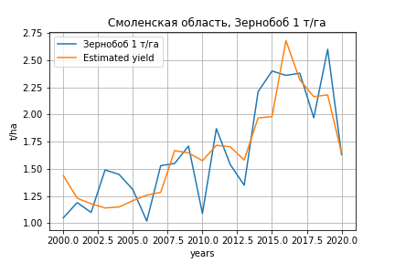
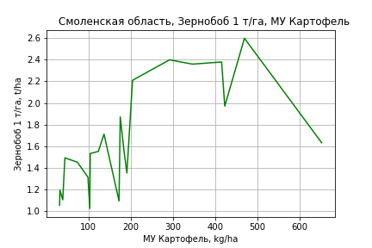
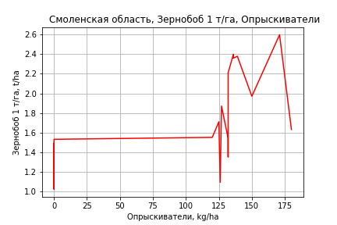
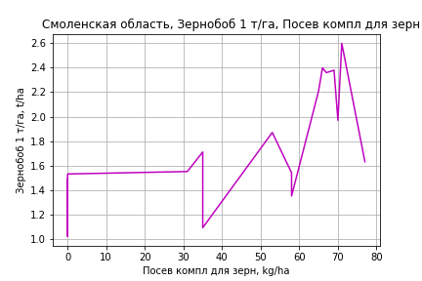
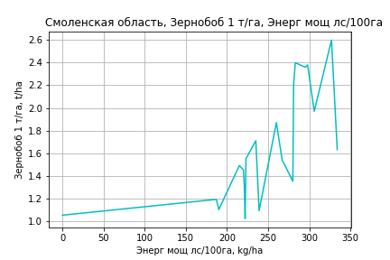
Зернобоб 1 т/га
Calculated on the basis of information in the (21) years: 2000.0-2020.0
 |  | Iteration 1 |  | Iteration 2 |  | Iteration 3 |  | Iteration 4 |  | Iteration 5 |  | Iteration 6 |  | Iteration 7 |  | Iteration 8 |  | Iteration 9 |  | Iteration 10 |  | Iteration 11 |  | Iteration 12 |  | Iteration 13
 |  | beta | P_value | beta | P_value | beta | P_value | beta | P_value | beta | P_value | beta | P_value | beta | P_value | beta | P_value | beta | P_value | beta | P_value | beta | P_value | beta | P_value | beta | P_value
Parameters | Variables
МУ ВСЕГО | C1 | -0.039537780834 | 0.191046686
МУ Зерновые плюс зернобоб | C2 | 0.018213025816 | 0.45186535918 | -0.0093609743928 | 0.50707346261
МУ Картофель | C3 | 0.0023385871704 | 0.1222993847 | 0.0021676112448 | 0.16366854858 | 0.0015227276733 | 0.17508693895 | 0.00082564938639 | 0.3152225877 | 0.00082564938639 | 0.3152225877 | 0.00062420687188 | 0.45907825328 | 0.00068453467098 | 0.42354558872 | 0.0012086429018 | 0.098927121054 | 0.0012086429018 | 0.098927121054 | 0.0012934201716 | 0.063006336017 | 0.00128149293 | 0.057783289931 | 0.0012955413632 | 0.054215786417 | 0.0020123411015 | 0.00099499953632
МУ Овощи и бахчевые | C4 | -0.0054118798495 | 0.27553786369 | -0.0058987220368 | 0.25998625968 | -0.0040442782064 | 0.3324849592
МУ Овощи | C5 | 0.00037212626784 | 0.94847024483 | 0.0050034845847 | 0.33171962189 | 0.0028564997344 | 0.45015227751 | -0.00079418247496 | 0.23187513014
МУ Подсолнечник | C6 | -0.046296092968 | 0.21251945525 | -0.05013886382 | 0.19978900455 | -0.050254792622 | 0.18293107396 | -0.052777980627 | 0.16060875529 | -0.052777980627 | 0.16060875529
МУ Сахарная свекла | C7 | -8.2947803823E-17 | 0.10087735519 | -2.5025952838E-17 | 0.59541565966 | -1.2261261528E-17 | 0.39787846285 | 1.1602663521E-16 | 0.1819009382 | 9.532750271E-17 | 0.16234758614 | 2.7088662562E-17 | 0.23226066958 | 1.6995321495E-17 | 0.54726909383 | -1.3914563048E-17 | 0.47624226333
МУ СХ Культуры Всего | C8 | 3.6628532507E-05 | 0.94847024483 | 0.00049249492336 | 0.33171962189 | 0.00028116637394 | 0.45015227751 | -7.8171688253E-05 | 0.23187513014 | -0.008146640179 | 0.23187513014 | -0.0080757400627 | 0.25781439569
Тракторы | C9 | -0.00092853847435 | 0.30144827253 | -0.00093256285971 | 0.32406552228 | -0.0010087759877 | 0.26829407194 | -0.0006690554489 | 0.41682368619 | -0.0006690554489 | 0.41682368619 | -0.00088649328825 | 0.30352492879 | -0.00091805352841 | 0.29328254576
Тракторы колесные | C10 | 0.00048134152632 | 0.14610171553 | 0.00039854355452 | 0.23171032225 | 0.00036052407282 | 0.25150837882 | 0.00011489690711 | 0.51642348573 | 0.00011489690711 | 0.51642348573 | 2.5432671519E-05 | 0.88342833483 | 3.8878977283E-05 | 0.82503797452 | -7.0431392905E-05 | 0.62704492496 | -7.0431392905E-05 | 0.62704492496
Опрыскиватели | C11 | -0.0069537087952 | 0.74631221756 | -0.012822783931 | 0.5691689775 | -0.0095325963517 | 0.6523463609 | 0.0090375782699 | 0.36398312481 | 0.0090375782699 | 0.36398312481 | 0.010259995644 | 0.32741486992 | 0.0063812725413 | 0.52026128301 | 0.0088791186789 | 0.36391697798 | 0.0088791186789 | 0.36391697798 | 0.0072756354247 | 0.4132699969 | 0.0075406060663 | 0.38314095635 | 0.011985073634 | 0.11171133011 | 0.00020329541567 | 0.94397211016
Копатели картофеля | C12 | 0.059167968742 | 0.17829413041 | 0.050358144265 | 0.26132193881 | 0.036297820947 | 0.33135286346 | 0.0042038861649 | 0.80297745743 | 0.0042038861649 | 0.80297745743 | 0.0046796614863 | 0.79230296516 | 0.0065135558173 | 0.71744458601 | -0.0073471255265 | 0.56194591897 | -0.0073471255265 | 0.56194591897 | -0.0057730646615 | 0.62665398323
Машины для мин удобр | C13 | 0.021075395841 | 0.31349576148 | 0.029176313613 | 0.17911180741 | 0.024599101136 | 0.20813580848 | 0.010269970794 | 0.39580922899 | 0.010269970794 | 0.39580922899 | 0.010617132865 | 0.40411470049 | 0.010915516319 | 0.39777687413 | 0.0010856225092 | 0.90291297268 | 0.0010856225092 | 0.90291297268 | 0.0022689201847 | 0.78526560739 | 0.0017773042984 | 0.82509824981 | -0.0055014182149 | 0.092983366881
Посев компл для зерн | C14 | 0.013633781073 | 0.44368634741 | 0.013783480825 | 0.4636270397 | 0.0076430304537 | 0.62533970016 | -0.0055093205463 | 0.50665870322 | -0.0055093205463 | 0.50665870322 | -0.0015198809663 | 0.85253557705 | 0.0022094758079 | 0.77270525145 | 0.0029687833927 | 0.69886816722 | 0.0029687833927 | 0.69886816722 | 0.0020813288653 | 0.77347521351 | 0.0031741117463 | 0.63609129215 | 0.0044992863639 | 0.49461469318 | 0.0099071699413 | 0.11909638261
Сеялки | C15 | -0.005809813588 | 0.30601137681 | -0.0066569846854 | 0.26666985952 | -0.0038684443246 | 0.32976995215 | -0.00091994158975 | 0.71137717263 | -0.00091994158975 | 0.71137717263 | -3.157120283E-05 | 0.9900647928 | 0.00038370765499 | 0.88042226549 | -0.0010293611138 | 0.64121484635 | -0.0010293611138 | 0.64121484635 | -0.001463872203 | 0.45828238351 | -0.0017710766228 | 0.33314036285
Энерг мощ лс/100га | C16 | 0.0035451099709 | 0.021850081319 | 0.0044780374651 | 0.003378887768 | 0.0037813005872 | 7.0928175753E-06 | 0.0039583444881 | 9.3138922231E-07 | 0.0039583444881 | 9.3138922231E-07 | 0.0040099309344 | 6.0848973107E-07 | 0.0040665859605 | 2.7780813684E-07 | 0.0039330808973 | 1.2510543347E-07 | 0.0039330808973 | 1.2510543347E-07 | 0.00390713594 | 4.329798885E-08 | 0.0039059315203 | 1.5700018473E-08 | 0.0038817108006 | 8.5313838975E-09 | 0.0035638847379 | 4.7561144528E-09

 | R2 |  | 0.993 |  | 0.991 |  | 0.99 |  | 0.989 |  | 0.989 |  | 0.986 |  | 0.985 |  | 0.983 |  | 0.983 |  | 0.983 |  | 0.982 |  | 0.981 |  | 0.977
 | R2 adj. |  | 0.978 |  | 0.975 |  | 0.977 |  | 0.977 |  | 0.977 |  | 0.974 |  | 0.973 |  | 0.973 |  | 0.973 |  | 0.974 |  | 0.975 |  | 0.975 |  | 0.972
 | F-statistic |  | 68.63413836 |  | 64.873627259 |  | 74.527072941 |  | 80.811209793 |  | 80.811209793 |  | 79.31371359 |  | 84.964491757 |  | 93.930850791 |  | 93.930850791 |  | 113.40865371 |  | 139.25610218 |  | 166.90597053 |  | 184.10181288
 | F value |  | 4.2086480284E-06 |  | 1.2268953077E-06 |  | 1.7034458337E-07 |  | 2.9477604017E-08 |  | 2.9477604017E-08 |  | 8.7706950636E-09 |  | 1.7568545182E-09 |  | 3.0449987852E-10 |  | 3.0449987852E-10 |  | 3.0569237434E-11 |  | 2.7572644684E-12 |  | 3.2332448063E-13 |  | 9.3956858982E-14
 | P value |  | 2.119139909E+18 |  | 2.5845904396E+18 |  | 1.1635654855E+18 |  | 9.751537416E+17 |  | 2.765667086E+17 |  | 2.3027075988E+17 |  | 6.7830462356E+16 |  | 2.6740551898E+17 |  | 417.13153163 |  | 106.811417 |  | 101.90006157 |  | 59.190434585 |  | 36.182472217

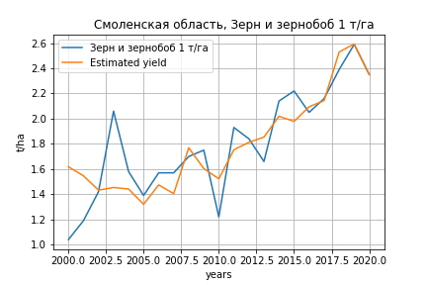
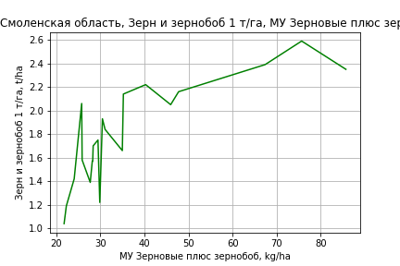
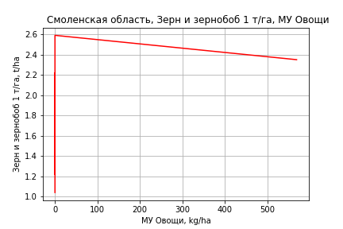
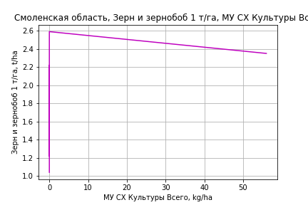
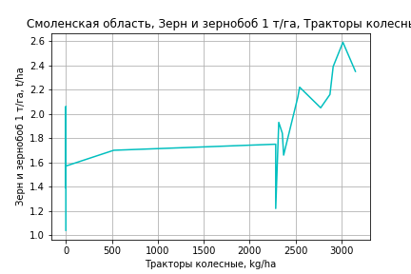
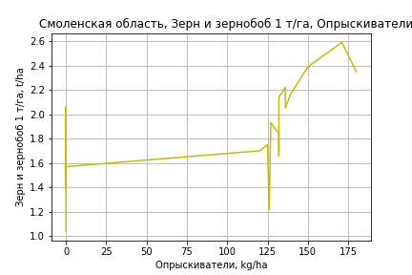
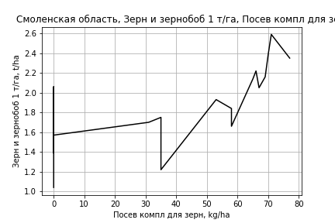
Зерн и зернобоб 1 т/га
Calculated on the basis of information in the (21) years: 2000.0-2020.0
 |  | Iteration 1 |  | Iteration 2 |  | Iteration 3 |  | Iteration 4 |  | Iteration 5 |  | Iteration 6 |  | Iteration 7 |  | Iteration 8 |  | Iteration 9 |  | Iteration 10
 |  | beta | P_value | beta | P_value | beta | P_value | beta | P_value | beta | P_value | beta | P_value | beta | P_value | beta | P_value | beta | P_value | beta | P_value
Parameters | Variables
МУ ВСЕГО | C1 | -0.038280372752 | 0.34097162103
МУ Зерновые плюс зернобоб | C2 | 0.040682821928 | 0.23569491799 | 0.013985749305 | 0.44448264112 | 0.017765799652 | 0.23128932475 | 0.016346505975 | 0.19728968488 | 0.01575710744 | 0.21518833534 | 0.015400237291 | 0.2068421346 | 0.014871686326 | 0.19122362114 | 0.015943267296 | 0.11304392629 | 0.018493949582 | 0.0068061967232 | 0.018493949582 | 0.0068061967232
МУ Картофель | C3 | 0.00046896701891 | 0.80465089573 | 0.00030342858895 | 0.87195831159 | -0.00025642571271 | 0.82032095828
МУ Овощи и бахчевые | C4 | -0.0020147849039 | 0.75759029515 | -0.0024861441964 | 0.70240145206
МУ Овощи | C5 | -0.0018737412579 | 0.81283795232 | 0.0026103273716 | 0.68704422965 | 0.00017512951972 | 0.8715960851 | 0.00025677461537 | 0.79145351322 | 0.00030071668419 | 0.7592684049 | 0.0002909058172 | 0.75828991151 | 0.00032926788466 | 0.7106060123 | 0.00030754728568 | 0.7176690694 | 0.0002398701845 | 0.76478889233 | 0.0002398701845 | 0.76478889233
МУ Подсолнечник | C6 | -0.040345324564 | 0.41241432861 | -0.044065884938 | 0.36890374537 | -0.045196584945 | 0.33089268964 | -0.046926867 | 0.28179462841
МУ Сахарная свекла | C7 | -7.0483771759E-17 | 0.28030871311 | 5.2955028275E-18 | 0.92996223145 | -4.6516325805E-17 | 0.18609009194 | 2.3200335378E-16 | 0.30422964504 | 9.0712321921E-18 | 0.6484665548 | 8.084920056E-18 | 0.57757929926 | 1.6733172347E-17 | 0.23998438828 | 1.9298189148E-18 | 0.80176242903 | -1.3863983803E-17 | 0.02360523083
МУ СХ Культуры Всего | C8 | -0.00018443307691 | 0.81283795232 | 0.00025693553303 | 0.68704422965 | 1.7238066377E-05 | 0.8715960851 | 2.5274424729E-05 | 0.79145351322 | 2.9599659562E-05 | 0.7592684049 | 2.8633972128E-05 | 0.75828991151 | 3.240996527E-05 | 0.7106060123 | 3.0271998309E-05 | 0.7176690694 | 2.3610515058E-05 | 0.76478889233 | 2.3610515058E-05 | 0.76478889233
Тракторы | C9 | -0.00051922518139 | 0.66305633768 | -0.00052312158045 | 0.65988002958 | -0.00040796328067 | 0.70775914583 | -0.00024982618805 | 0.75216211657 | -0.00033679569837 | 0.6726591363
Тракторы колесные | C10 | 0.00036198995782 | 0.3998702356 | 0.00028182518487 | 0.49821324028 | 0.00016095839963 | 0.5228903138 | 0.00014553124983 | 0.52635812231 | 5.581977932E-05 | 0.79525702479 | 3.2389942842E-06 | 0.98471409089 | 7.0837600829E-06 | 0.96495621216 | 5.1408277433E-06 | 0.97358674011 | 2.2374856662E-05 | 0.87537320788 | 2.2374856662E-05 | 0.87537320788
Опрыскиватели | C11 | -0.0038568260685 | 0.89558457169 | -0.0095392487837 | 0.74092344095 | -0.00023344263163 | 0.98729952285 | -0.00036605242616 | 0.97899836889 | 0.00034950201538 | 0.98014432842 | 0.0032800291989 | 0.78109924279 | 0.0035637001017 | 0.75142668731 | 0.0038269082977 | 0.72298210919 | 0.00028138025488 | 0.93298075117 | 0.00028138025488 | 0.93298075117
Копатели картофеля | C12 | 0.033186881788 | 0.56004667202 | 0.024657233494 | 0.6586269628 | 0.0051929373285 | 0.80780557475 | 0.00340878119 | 0.85626253822 | 0.0024713449548 | 0.89650058585 | -0.002659273266 | 0.85064964594
Машины для мин удобр | C13 | 0.0061635598715 | 0.82353573488 | 0.014006846607 | 0.5986605663 | 0.0060031546279 | 0.69646867834 | 0.0049313377324 | 0.72237129203 | 0.0045151068963 | 0.74733586455 | 0.00020800677608 | 0.98208892889 | 9.9351955897E-05 | 0.99107721789 | -0.0016143022724 | 0.72879284292
Посев компл для зерн | C14 | 0.0099439758985 | 0.67901953281 | 0.010088914794 | 0.67387598897 | 0.0019594820715 | 0.85041831975 | 0.0023633992758 | 0.80788027371 | 0.0063222884283 | 0.4931783598 | 0.0059355498571 | 0.50171329234 | 0.0062961544378 | 0.44793883586 | 0.0070174132387 | 0.34480120729 | 0.0077662588553 | 0.26143424178 | 0.0077662588553 | 0.26143424178
Сеялки | C15 | -0.0014597901198 | 0.84546620391 | -0.0022800188911 | 0.7593472337 | 0.00011260965672 | 0.97648578536 | -0.00033668815782 | 0.91362862343 | 0.00020187564604 | 0.94806162688 | -0.00032537824022 | 0.90535696473 | -0.00054558154541 | 0.81860805552
Энерг мощ лс/100га | C16 | 0.0025717470843 | 0.16448846405 | 0.0034750049677 | 0.038475849639 | 0.0032697088182 | 0.027325318597 | 0.0033320559674 | 0.016259314257 | 0.0033842573884 | 0.014612116236 | 0.0034200648302 | 0.010351335574 | 0.0034680199664 | 0.0059661860961 | 0.0033674727411 | 0.0028390911926 | 0.0031223209688 | 0.00011762585342 | 0.0031223209688 | 0.00011762585342

 | R2 |  | 0.988 |  | 0.986 |  | 0.986 |  | 0.986 |  | 0.984 |  | 0.984 |  | 0.984 |  | 0.984 |  | 0.984 |  | 0.984
 | R2 adj. |  | 0.964 |  | 0.964 |  | 0.968 |  | 0.971 |  | 0.97 |  | 0.972 |  | 0.974 |  | 0.976 |  | 0.977 |  | 0.977
 | F-statistic |  | 41.654495556 |  | 44.535292041 |  | 53.219067903 |  | 64.112816012 |  | 68.560844864 |  | 81.682377722 |  | 99.239263709 |  | 121.61981867 |  | 150.65574674 |  | 150.65574674
 | F value |  | 2.3263766973E-05 |  | 5.3293586872E-06 |  | 7.4922184895E-07 |  | 9.1442179494E-08 |  | 1.9176598035E-08 |  | 2.2129264392E-09 |  | 2.1477891276E-10 |  | 1.8942877007E-11 |  | 1.5472590571E-12 |  | 1.5472590571E-12
 | P value |  | 2.119139909E+18 |  | 2.5845904396E+18 |  | 1.0185644234E+19 |  | 2.6809420024E+18 |  | 4.4176744725E+17 |  | 3.2500953235E+17 |  | 4.049620342E+17 |  | 5.4446546365E+18 |  | 7.0173978104E+17 |  | 1.2545481066E+18

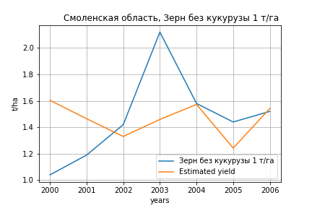
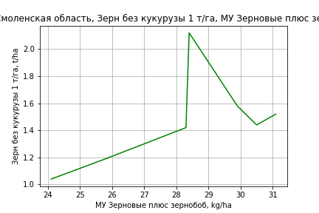
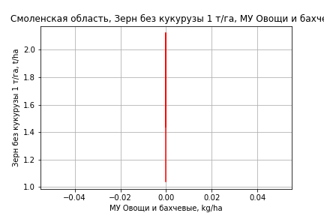
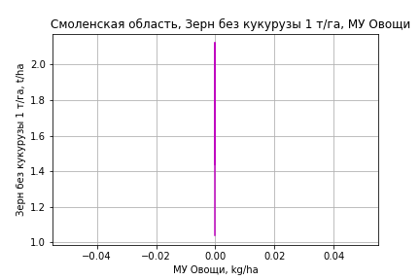
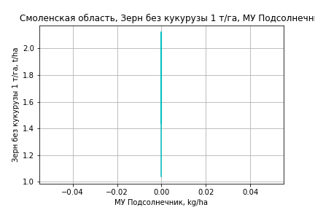
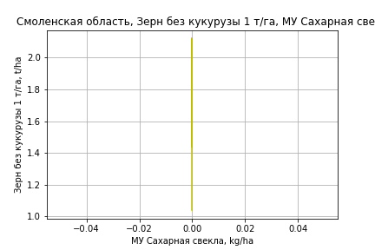
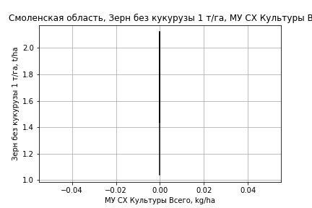
Зерн без кукурузы 1 т/га
Calculated on the basis of information in the (7) years: 2000.0-2006.0
 |  | Iteration 1 |  | Iteration 2 |  | Iteration 3 |  | Iteration 4
 |  | beta | P_value | beta | P_value | beta | P_value | beta | P_value
Parameters | Variables
МУ ВСЕГО | C1 | -0.067224074637 | 0.56252799631
МУ Зерновые плюс зернобоб | C2 | 0.090630584222 | 0.34300108535 | 0.077247634411 | 0.34447645511 | 0.058389550421 | 0.41598659069 | 0.051566859214 | 5.3686580668E-05
МУ Картофель | C3 | -0.0049024719025 | 0.44424206896 | -0.004065726226 | 0.46343282917
МУ Овощи и бахчевые | C4 | 0 |  | 0 |  | 0 |  | 0
МУ Овощи | C5 | 0 |  | 0 |  | 0 |  | 0
МУ Подсолнечник | C6 | 0 |  | 0 |  | 0 |  | 0
МУ Сахарная свекла | C7 | 0 |  | 0 |  | 0 |  | 0
МУ СХ Культуры Всего | C8 | 0 |  | 0 |  | 0 |  | 0
Тракторы | C9 | 0 |  | 0 |  | 0 |  | 0
Тракторы колесные | C10 | 0 |  | 0 |  | 0 |  | 0
Опрыскиватели | C11 | 0 |  | 0 |  | 0 |  | 0
Копатели картофеля | C12 | 0 |  | 0 |  | 0 |  | 0
Машины для мин удобр | C13 | 0 |  | 0 |  | 0 |  | 0
Посев компл для зерн | C14 | 0 |  | 0 |  | 0 |  | 0
Сеялки | C15 | 0 |  | 0 |  | 0 |  | 0
Энерг мощ лс/100га | C16 | 0.0005378109099 | 0.94799970571 | -0.0014062214969 | 0.83819247379 | -0.00064043431411 | 0.92125166181

 | R2 |  | 0.959 |  | 0.953 |  | 0.945 |  | 0.945
 | R2 adj. |  | 0.903 |  | 0.917 |  | 0.923 |  | 0.936
 | F-statistic |  | 17.32515717 |  | 26.842918268 |  | 42.88782751 |  | 102.69589175
 | F value |  | 0.020604386905 |  | 0.004131847722 |  | 0.00071203531238 |  | 5.3686580668E-05
 | P value |  | inf |  | inf |  | inf |  | inf

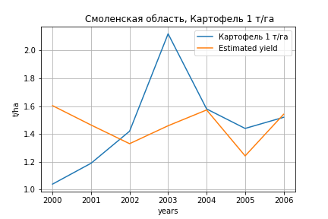
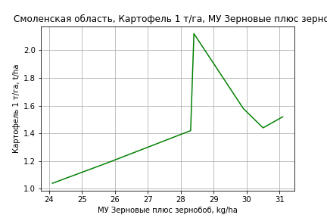





Картофель 1 т/га
Calculated on the basis of information in the (7) years: 2000.0-2006.0
 |  | Iteration 1 |  | Iteration 2 |  | Iteration 3 |  | Iteration 4
 |  | beta | P_value | beta | P_value | beta | P_value | beta | P_value
Parameters | Variables
МУ ВСЕГО | C1 | -0.067224074637 | 0.56252799631
МУ Зерновые плюс зернобоб | C2 | 0.090630584222 | 0.34300108535 | 0.077247634411 | 0.34447645511 | 0.058389550421 | 0.41598659069 | 0.051566859214 | 5.3686580668E-05
МУ Картофель | C3 | -0.0049024719025 | 0.44424206896 | -0.004065726226 | 0.46343282917
МУ Овощи и бахчевые | C4 | 0 |  | 0 |  | 0 |  | 0
МУ Овощи | C5 | 0 |  | 0 |  | 0 |  | 0
МУ Подсолнечник | C6 | 0 |  | 0 |  | 0 |  | 0
МУ Сахарная свекла | C7 | 0 |  | 0 |  | 0 |  | 0
МУ СХ Культуры Всего | C8 | 0 |  | 0 |  | 0 |  | 0
Тракторы | C9 | 0 |  | 0 |  | 0 |  | 0
Тракторы колесные | C10 | 0 |  | 0 |  | 0 |  | 0
Опрыскиватели | C11 | 0 |  | 0 |  | 0 |  | 0
Копатели картофеля | C12 | 0 |  | 0 |  | 0 |  | 0
Машины для мин удобр | C13 | 0 |  | 0 |  | 0 |  | 0
Посев компл для зерн | C14 | 0 |  | 0 |  | 0 |  | 0
Сеялки | C15 | 0 |  | 0 |  | 0 |  | 0
Энерг мощ лс/100га | C16 | 0.0005378109099 | 0.94799970571 | -0.0014062214969 | 0.83819247379 | -0.00064043431411 | 0.92125166181

 | R2 |  | 0.959 |  | 0.953 |  | 0.945 |  | 0.945
 | R2 adj. |  | 0.903 |  | 0.917 |  | 0.923 |  | 0.936
 | F-statistic |  | 17.32515717 |  | 26.842918268 |  | 42.88782751 |  | 102.69589175
 | F value |  | 0.020604386905 |  | 0.004131847722 |  | 0.00071203531238 |  | 5.3686580668E-05
 | P value |  | inf |  | inf |  | inf |  | inf






Кукуруза на зер 1 т/га
Calculated on the basis of information in the (10) years: 2008.0, 2011.0-2018.0, 2020.0
 |  | Iteration 1 |  | Iteration 2 |  | Iteration 3 |  | Iteration 4 |  | Iteration 5 |  | Iteration 6 |  | Iteration 7 |  | Iteration 8 |  | Iteration 9 |  | Iteration 10 |  | Iteration 11 |  | Iteration 12 |  | Iteration 13
 |  | beta | P_value | beta | P_value | beta | P_value | beta | P_value | beta | P_value | beta | P_value | beta | P_value | beta | P_value | beta | P_value | beta | P_value | beta | P_value | beta | P_value | beta | P_value
Parameters | Variables
МУ ВСЕГО | C1 | 0.0079723158113 |  | -0.039991361711
МУ Зерновые плюс зернобоб | C2 | 0.079406078801 |  | 0.24730302754 |  | 0.23953773299 |  | 0.31969080268 |  | 0.31969080268 |  | 0.31969080268 |  | 0.11732247147 | 0.4891471883 | -0.019755512529 | 0.79907214662
МУ Картофель | C3 | 0.0047360974319 |  | -0.0062617399656 |  | -0.0072954184381
МУ Овощи и бахчевые | C4 | -0.040377151644
МУ Овощи | C5 | 0.0081202388484 |  | 0.018722572361 |  | 0.026832569145 |  | 0.32037811733 |  | 0.32037811733 |  | 0.32037811733 |  | 0.023652573627 | 0.59983881013 | -0.013977347383 | 0.58930306966 | -0.01339295963 | 0.51535981999
МУ Подсолнечник | C6 | 1.0273593958E-17 |  | 1.9721311158E-16 |  | 4.9526127573E-16 |  | -3.4820930229E-14
МУ Сахарная свекла | C7 | 8.0747429331E-18 |  | -9.4466727567E-17 |  | -2.4161213174E-17 |  | -2.4106178603E-15 |  | -3.843027383E-14
МУ СХ Культуры Всего | C8 | 0.0007992782513 |  | 0.0018428700406 |  | 0.0026411401616 |  | 0.031534942032 |  | 0.031534942032 |  | 0.031534942032 |  | 0.0023281319725 | 0.59983881013 | -0.0013757957103 | 0.58930306966 | -0.0013182741977 | 0.51535981999 | -0.13738356924 | 0.51535981999
Тракторы | C9 | 0.010787073691 |  | 0.0020338800682 |  | 0.0017131661781 |  | -0.079766815586 |  | -0.079766815586 |  | -0.079766815586
Тракторы колесные | C10 | 0.0005465139791 |  | 0.002073250418 |  | 0.0021065126413 |  | 0.0082581441397 |  | 0.0082581441397 |  | 0.0082581441397 |  | 0.00090608871406 | 0.72945421477 | -0.00061901152763 | 0.78930910897 | -0.00042927147101 | 0.80615667585 | -0.00042927147101 | 0.80615667585 | 2.4769424813E-05 | 0.98664890466 | 0.00036336041066 | 0.7856682898 | 0.00088664714255 | 0.66631996824
Опрыскиватели | C11 | -0.021401001401 |  | -0.092667554985 |  | -0.10798966248 |  | -1.8175920268 |  | -1.8175920268 |  | -1.8175920268 |  | -0.15569815952 | 0.39661252992
Копатели картофеля | C12 | -0.052336025029 |  | -0.082584226767 |  | -0.098383015946 |  | 1.6140730931 |  | 1.6140730931 |  | 1.6140730931 |  | -0.011072620855 | 0.91807139123 | 0.00081278294349 | 0.99442976629 | -0.0085538687781 | 0.92320057258 | -0.0085538687781 | 0.92320057258 | 0.012323411456 | 0.87250493817 | 0.0082083592572 | 0.90981456247 | 0.0061804268221 | 0.95598232705
Машины для мин удобр | C13 | 0.022205006807 |  | -0.096593330013 |  | -0.096445361469 |  | 0.42746742783 |  | 0.42746742783 |  | 0.42746742783 |  | -0.034580426274 | 0.72734635354 | 0.023187751453 | 0.79117817122 | 0.013681147376 | 0.82836147184 | 0.013681147376 | 0.82836147184 | -0.022373972205 | 0.48265950434
Посев компл для зерн | C14 | 0.046541727101 |  | -0.012429738618 |  | -0.016869965065 |  | 1.4847203401 |  | 1.4847203401 |  | 1.4847203401 |  | 0.12683299573 | 0.38533465915 | 0.11363994497 | 0.39491878561 | 0.098780586105 | 0.29014343365 | 0.098780586105 | 0.29014343365 | 0.081995181888 | 0.30213761766 | 0.043447239173 | 0.38940987068 | 0.015216839476 | 0.83619825352
Сеялки | C15 | -0.047571236937 |  | 0.019507762295 |  | 0.021097022081 |  | 0.25000583094 |  | 0.25000583094 |  | 0.25000583094 |  | 0.021221229989 | 0.3857607932 | 0.013152413953 | 0.50618756721 | 0.015199110555 | 0.30510032086 | 0.015199110555 | 0.30510032086 | 0.015654872952 | 0.2476263728 | 0.0080605288998 | 0.22801267365 | 0.00064168190425 | 0.94125108228
Энерг мощ лс/100га | C16 | -0.05542416756 |  | 0.049137795119 |  | 0.060615629009 |  | 0.52115575657 |  | 0.52115575657 |  | 0.52115575657 |  | 0.028774836137 | 0.77287045046 | -0.059426841211 | 0.38188935594 | -0.055066031432 | 0.28801676863 | -0.055066031432 | 0.28801676863 | -0.024298613466 | 0.042070121785 | -0.021051162248 | 0.027000868866

 | R2 |  | 1 |  | 1 |  | 1 |  | 1 |  | 1 |  | 1 |  | 0.987 |  | 0.961 |  | 0.959 |  | 0.959 |  | 0.952 |  | 0.944 |  | 0.838
 | R2 adj. |  |  |  |  |  |  |  |  |  |  |  |  |  | 0.866 |  | 0.803 |  | 0.863 |  | 0.863 |  | 0.879 |  | 0.889 |  | 0.729
 | F-statistic |  |  |  |  |  |  |  |  |  |  |  |  |  | 8.1691524272 |  | 6.0925944383 |  | 10.005482059 |  | 10.005482059 |  | 13.08491289 |  | 16.94645085 |  | 7.7316961412
 | F value |  |  |  |  |  |  |  |  |  |  |  |  |  | 0.26551870245 |  | 0.1485849764 |  | 0.042497207877 |  | 0.042497207877 |  | 0.013206510308 |  | 0.0037464431358 |  | 0.01506786283
 | P value |  | 937.54949509 |  | 2043.942849 |  | 2074.3604291 |  | 25088.567133 |  | 25088.567133 |  | 25088.567133 |  | 2.9948520594E+18 |  | 6.0835758699E+17 |  | 3.4982766216E+16 |  | 1097.9057787 |  | 465.687679 |  | 440.88895908 |  | 439.16493659






Кукуруза на силос 1 т/га
Calculated on the basis of information in the (14) years: 2007.0-2020.0
 |  | Iteration 1 |  | Iteration 2 |  | Iteration 3 |  | Iteration 4 |  | Iteration 5 |  | Iteration 6 |  | Iteration 7 |  | Iteration 8 |  | Iteration 9 |  | Iteration 10 |  | Iteration 11 |  | Iteration 12 |  | Iteration 13
 |  | beta | P_value | beta | P_value | beta | P_value | beta | P_value | beta | P_value | beta | P_value | beta | P_value | beta | P_value | beta | P_value | beta | P_value | beta | P_value | beta | P_value | beta | P_value
Parameters | Variables
МУ ВСЕГО | C1 | 0.6254255727 |  | 0.57745136998 | 0.090715305405 | 0.26913685588 | 0.6445200079 | 0.25101854101 | 0.57883961911 | 0.25101854101 | 0.57883961911 | 0.38781693549 | 0.37257359278 | -0.26130111966 | 0.70053132068
МУ Зерновые плюс зернобоб | C2 | 0.21832660505 |  | 0.23273579455 | 0.17220643777 | 0.4757907716 | 0.34575183461 | 0.48820325767 | 0.21975471709 | 0.48820325767 | 0.21975471709 | 0.38015394571 | 0.27565982232 | 0.63974491134 | 0.2945956547 | 0.42364693367 | 0.013632005203 | 0.42364693367 | 0.013632005203 | 0.39445076926 | 0.0038460146408 | 0.38540149904 | 0.002494672436 | 0.33486770273 | 0.0002504381694 | 0.33718873505 | 0.00017970522843
МУ Картофель | C3 | -0.0033058301754
МУ Овощи и бахчевые | C4 | -0.045931722109 |  | -0.053300317106 | 0.068394183877
МУ Овощи | C5 | 0.10074726913 |  | 0.10283761676 | 0.07754910365 | 0.019008712617 | 0.77340299775 | 0.017007394087 | 0.74029175544 | 0.017007394087 | 0.74029175544 | 0.032552872865 | 0.5077143878 | -0.035940782492 | 0.65614028144 | -0.005583240328 | 0.70074083035
МУ Подсолнечник | C6 | -0.019966928578 |  | -0.019763764786 | 0.80295027706 | -0.076436144751 | 0.86789255194
МУ Сахарная свекла | C7 | -1.4105286505E-15 |  | -1.4066067785E-15 | 0.066117546204 | 9.8625366112E-18 | 0.99444632755 | -2.7160857749E-16 | 0.87806166479
МУ СХ Культуры Всего | C8 | 0.0099165926767 |  | 0.010122346402 | 0.07754910365 | 0.0018710349367 | 0.77340299775 | 0.0016740443795 | 0.74029175544 | 0.0016740443795 | 0.74029175544 | 0.0032041918697 | 0.5077143878 | -0.003537665125 | 0.65614028144 | -0.00054956050545 | 0.70074083035 | -0.057272291216 | 0.70074083035
Тракторы | C9 | -0.015016742644 |  | -0.014623936721 | 0.064564642103 | -0.0064717905284 | 0.49963078235 | -0.0067079909886 | 0.37417555761 | -0.0067079909886 | 0.37417555761
Тракторы колесные | C10 | 0.0058701154034 |  | 0.0062894268063 | 0.048603587391 | 0.0040240402278 | 0.27880642068 | 0.0039441712116 | 0.17427440193 | 0.0039441712116 | 0.17427440193 | 0.0025032690581 | 0.22797614147 | 0.0022831082461 | 0.51772373747 | 0.001311067589 | 0.55398100091 | 0.001311067589 | 0.55398100091 | 0.0011748883987 | 0.56337135926 | 0.0014823531104 | 0.43845464107 | 0.0013531709701 | 0.4633486775 | 0.00035978279937 | 0.82370958415
Опрыскиватели | C11 | -0.63513156924 |  | -0.6590607896 | 0.03059592536 | -0.4396947435 | 0.087220117102 | -0.43697150646 | 0.031281996584 | -0.43697150646 | 0.031281996584 | -0.39607979234 | 0.021526712273
Копатели картофеля | C12 | 0.14767348069 |  | 0.21285309103 | 0.1667379802 | -0.17039006179 | 0.57876237729 | -0.1649549304 | 0.49390805972 | -0.1649549304 | 0.49390805972 | -0.30866690244 | 0.13141161876 | -0.061487705615 | 0.83321436151 | -0.13503500966 | 0.51488600276 | -0.13503500966 | 0.51488600276 | -0.12195429218 | 0.52113432533
Машины для мин удобр | C13 | 0.46209015478 |  | 0.47388724728 | 0.047237692998 | 0.2168171096 | 0.26948129497 | 0.21405768346 | 0.16586167782 | 0.21405768346 | 0.16586167782 | 0.15304034528 | 0.21098323001 | -0.10823041383 | 0.46928559516 | -0.075677548725 | 0.49717570331 | -0.075677548725 | 0.49717570331 | -0.072921087912 | 0.48135405982 | -0.071801291381 | 0.46991919174
Посев компл для зерн | C14 | 0.23119056847 |  | 0.25966513813 | 0.05145911651 | 0.1147500281 | 0.341937855 | 0.12155847786 | 0.1829045598 | 0.12155847786 | 0.1829045598 | 0.11188207493 | 0.18806006389 | 0.050445972339 | 0.70961068894 | 0.039432960742 | 0.74555472096 | 0.039432960742 | 0.74555472096 | 0.053568030158 | 0.62165069519 | 0.070432346146 | 0.48955674995 | 0.031309502394 | 0.70628027744 | 0.026787737556 | 0.74999788581
Сеялки | C15 | 0.00078423521436 |  | -0.0079163760145 | 0.43408828685 | 0.030716188723 | 0.44154862701 | 0.032039111817 | 0.30467945365 | 0.032039111817 | 0.30467945365 | 0.019202093718 | 0.45192418948 | 0.031336813443 | 0.49500715253 | 0.027091936666 | 0.50617733219 | 0.027091936666 | 0.50617733219 | 0.024084600465 | 0.51671142766 | 0.014131935192 | 0.66000403877 | -0.0086177449717 | 0.27503360696
Энерг мощ лс/100га | C16 | 0.03258424667 |  | 0.031105169032 | 0.084024773333 | 0.016159193747 | 0.58528833132 | 0.015479977804 | 0.50384790451 | 0.015479977804 | 0.50384790451 | 0.02204243173 | 0.32468507939 | 0.015107720408 | 0.69607361918 | 0.027535882677 | 0.18919683296 | 0.027535882677 | 0.18919683296 | 0.032643456103 | 0.037828952025 | 0.032364326002 | 0.030401538388 | 0.035443032184 | 0.012333693339 | 0.027911709228 | 0.014803754302

 | R2 |  | 1 |  | 1 |  | 0.998 |  | 0.998 |  | 0.998 |  | 0.997 |  | 0.985 |  | 0.985 |  | 0.985 |  | 0.984 |  | 0.983 |  | 0.982 |  | 0.979
 | R2 adj. |  |  |  | 1 |  | 0.983 |  | 0.988 |  | 0.988 |  | 0.988 |  | 0.959 |  | 0.964 |  | 0.964 |  | 0.969 |  | 0.971 |  | 0.972 |  | 0.971
 | F-statistic |  |  |  | 2728.9140493 |  | 67.816406163 |  | 109.03081073 |  | 109.03081073 |  | 117.33704913 |  | 37.00097791 |  | 48.321926416 |  | 48.321926416 |  | 62.702775049 |  | 78.40810795 |  | 98.62902718 |  | 118.78193934
 | F value |  |  |  | 0.014982108275 |  | 0.014619683687 |  | 0.0012810159651 |  | 0.0012810159651 |  | 0.00017157245713 |  | 0.00047762833841 |  | 6.8977150404E-05 |  | 6.8977150404E-05 |  | 8.7544003646E-06 |  | 1.1413426869E-06 |  | 1.3982237438E-07 |  | 2.1945509745E-08
 | P value |  | 4100.4721404 |  | 1.147937247E+19 |  | 3.6856203128E+18 |  | 2.120627928E+18 |  | 9.9027405354E+17 |  | 5.8390367399E+17 |  | 1.0957694119E+18 |  | 5.2846653887E+17 |  | 447.51020659 |  | 417.54214673 |  | 312.49392064 |  | 218.8930372 |  | 214.74393317








Масличные 1 т/га
Calculated on the basis of information in the (21) years: 2000.0-2020.0
 |  | Iteration 1 |  | Iteration 2 |  | Iteration 3 |  | Iteration 4 |  | Iteration 5 |  | Iteration 6 |  | Iteration 7 |  | Iteration 8 |  | Iteration 9 |  | Iteration 10
 |  | beta | P_value | beta | P_value | beta | P_value | beta | P_value | beta | P_value | beta | P_value | beta | P_value | beta | P_value | beta | P_value | beta | P_value
Parameters | Variables
МУ ВСЕГО | C1 | -0.025424621706 | 0.2117564759
МУ Зерновые плюс зернобоб | C2 | 0.019951902774 | 0.23854823386 | 0.0022205453368 | 0.81185560641 | 0.006776304237 | 0.38858369165 | 0.0057753076963 | 0.38880150602 | 0.0052791175268 | 0.46633138735 | 0.0052791175268 | 0.46633138735 | 0.0049861665772 | 0.47712115678 | 0.0069884952612 | 0.26231144155 | 0.0060917114749 | 0.20951000329 | 0.0056435674334 | 0.12617827177
МУ Картофель | C3 | 0.00060383668353 | 0.52438792595 | 0.0004938912557 | 0.61588344334 | -0.00018085140204 | 0.76718229109
МУ Овощи и бахчевые | C4 | -0.0026832667118 | 0.4152835503 | -0.0029963287548 | 0.38461504392
МУ Овощи | C5 | 0.00036364050128 | 0.92572048954 | 0.0033418181003 | 0.3328445086 | 0.00040689044891 | 0.49282754908 | 0.00046447293493 | 0.38572741475 | 0.00050146593929 | 0.38882893691 | 0.00050146593929 | 0.38882893691 | 0.00049341230183 | 0.38222053754 | 0.00040392034326 | 0.44759141066 | 0.00041987704683 | 0.41011241795 | 0.00042702059391 | 0.38386704472
МУ Подсолнечник | C6 | -0.034451640638 | 0.17551786035 | -0.036922720025 | 0.16282553975 | -0.038285452303 | 0.14170151378 | -0.039505782091 | 0.10747071256
МУ Сахарная свекла | C7 | -5.6987051133E-17 | 0.096927373676 | -9.1395080107E-18 | 0.77065236501 | -3.1973084039E-17 | 0.10204109517 | 2.062186651E-16 | 0.1059023905 | -2.3663062321E-18 | 0.8379940357
МУ СХ Культуры Всего | C8 | 3.5793275222E-05 | 0.92572048954 | 0.00032893644845 | 0.3328445086 | 4.0050384298E-05 | 0.49282754907 | 4.5718250675E-05 | 0.38572741475 | 4.9359486404E-05 | 0.38882893691 | 4.9359486404E-05 | 0.38882893691 | 4.8566763754E-05 | 0.38222053754 | 3.975803565E-05 | 0.44759141066 | 4.1328660156E-05 | 0.41011241795 | 4.2031802258E-05 | 0.38386704472
Тракторы | C9 | -0.00045098883077 | 0.45001463014 | -0.00045357669669 | 0.46719314344 | -0.00031478662752 | 0.59409535101 | -0.00020325602237 | 0.63635415856 | -0.00027647204429 | 0.55415796137 | -0.00027647204429 | 0.55415796137
Тракторы колесные | C10 | 0.00026345007077 | 0.22800384278 | 0.00021020714548 | 0.33780864895 | 6.4537145877E-05 | 0.63374519937 | 5.3656717225E-05 | 0.6645186843 | -2.1867647205E-05 | 0.86167623735 | -2.1867647205E-05 | 0.86167623735 | -6.5030660272E-05 | 0.51730142169
Опрыскиватели | C11 | -0.0097696192176 | 0.50759895759 | -0.013543705976 | 0.37645443081 | -0.002328244459 | 0.76952322726 | -0.0024217712236 | 0.74844994341 | -0.0018193756313 | 0.82461302149 | -0.0018193756313 | 0.82461302149 | 0.00058626329227 | 0.93266225656 | -0.0014932113221 | 0.80438724578
Копатели картофеля | C12 | 0.036647605752 | 0.21355458763 | 0.030982481157 | 0.29901382077 | 0.007523894009 | 0.5187285522 | 0.0062655680179 | 0.5423542071 | 0.0054763793505 | 0.62339946478 | 0.0054763793505 | 0.62339946478 | 0.0012647088486 | 0.87907066022 | 0.0019199125359 | 0.81185576229 | 0.0023346755238 | 0.75918214069 | 0.0023784924071 | 0.74624600383
Машины для мин удобр | C13 | 0.0084672850168 | 0.54000067128 | 0.013676549814 | 0.3327538911 | 0.0040304108421 | 0.62881363596 | 0.0032744820149 | 0.66367788538 | 0.0029240745455 | 0.72102526271 | 0.0029240745455 | 0.72102526271 | -0.0006115786145 | 0.91075032571 | 0.00012816960448 | 0.98038241415 | -0.00062047221345 | 0.87972822096
Посев компл для зерн | C14 | 0.014841395185 | 0.23327564923 | 0.014937659049 | 0.24810319585 | 0.0051399759288 | 0.37082638474 | 0.0054248498283 | 0.31489068153 | 0.0087576743312 | 0.12080760862 | 0.0087576743312 | 0.12080760862 | 0.0084402047082 | 0.12016971532 | 0.0077191923945 | 0.13338406051 | 0.0071469252878 | 0.10414418541 | 0.0067796730973 | 0.053826265686
Сеялки | C15 | -0.0015234490486 | 0.68185358205 | -0.0020682192461 | 0.5946900507 | 0.00081540340455 | 0.6942426203 | 0.00049852356112 | 0.76729807816 | 0.00095191807983 | 0.60118952128 | 0.00095191807983 | 0.60118952128 | 0.0005191009135 | 0.74776873776 | 0.00041526248476 | 0.79111619341 | 0.00041163337061 | 0.78548121647 | 0.00020521267829 | 0.74389914702
Энерг мощ лс/100га | C16 | 0.00043006806551 | 0.61525861183 | 0.0010299835923 | 0.19543016699 | 0.00078255837988 | 0.27400779947 | 0.00082653044971 | 0.21593346291 | 0.00087047665996 | 0.22872739354 | 0.00087047665996 | 0.22872739354 | 0.00089987061214 | 0.19979947595 | 0.00071414785109 | 0.24687093974 | 0.00079690095286 | 0.11414118187 | 0.00083727204639 | 0.043966124162

 | R2 |  | 0.986 |  | 0.983 |  | 0.981 |  | 0.98 |  | 0.974 |  | 0.974 |  | 0.974 |  | 0.973 |  | 0.972 |  | 0.972
 | R2 adj. |  | 0.959 |  | 0.954 |  | 0.955 |  | 0.959 |  | 0.951 |  | 0.951 |  | 0.954 |  | 0.956 |  | 0.959 |  | 0.961
 | F-statistic |  | 35.871421052 |  | 34.638559632 |  | 38.107204875 |  | 45.708197742 |  | 41.87201589 |  | 41.87201589 |  | 49.048826351 |  | 57.582230428 |  | 70.514001053 |  | 87.989008583
 | F value |  | 3.8647579489E-05 |  | 1.4096633996E-05 |  | 3.2131047713E-06 |  | 4.7272252752E-07 |  | 2.6426196403E-07 |  | 2.6426196403E-07 |  | 4.290183432E-08 |  | 6.649852363E-09 |  | 7.7280681244E-10 |  | 7.8480439806E-11
 | P value |  | 2.119139909E+18 |  | 2.5845904396E+18 |  | 1.0185644234E+19 |  | 2.6809420024E+18 |  | 4.4176744725E+17 |  | 5.5561429593E+16 |  | 3.551227498E+17 |  | 2.4806571988E+17 |  | 4.7798621641E+17 |  | 7.2314002632E+17








Подсолнечник 1 т/га
Calculated on the basis of information in the (1) years: 2018.0
 |  | Iteration 1
 |  | beta | P_value
Parameters | Variables
МУ ВСЕГО | C1 | 5.7257011273E-06
МУ Зерновые плюс зернобоб | C2 | 8.2895947992E-06
МУ Картофель | C3 | 4.2578596973E-05
МУ Овощи и бахчевые | C4 | 2.8288949661E-05
МУ Овощи | C5 | 0
МУ Подсолнечник | C6 | 0
МУ Сахарная свекла | C7 | 0
МУ СХ Культуры Всего | C8 | 0
Тракторы | C9 | 0.0003433698291
Тракторы колесные | C10 | 0.00029145221252
Опрыскиватели | C11 | 1.7100826315E-05
Копатели картофеля | C12 | 3.8138533508E-06
Машины для мин удобр | C13 | 2.3867340324E-05
Посев компл для зерн | C14 | 9.4731196133E-06
Сеялки | C15 | 4.5520185155E-05
Энерг мощ лс/100га | C16 | 2.3375230215E-05

 | R2 |  | -inf
 | R2 adj.
 | F-statistic
 | F value |  | nan
 | P value |  | 1








Овощи откр гр 1 т/га
Calculated on the basis of information in the (21) years: 2000.0-2020.0
 |  | Iteration 1 |  | Iteration 2 |  | Iteration 3 |  | Iteration 4 |  | Iteration 5 |  | Iteration 6 |  | Iteration 7 |  | Iteration 8 |  | Iteration 9
 |  | beta | P_value | beta | P_value | beta | P_value | beta | P_value | beta | P_value | beta | P_value | beta | P_value | beta | P_value | beta | P_value
Parameters | Variables
МУ ВСЕГО | C1 | -0.17871137453 | 0.20287035329
МУ Зерновые плюс зернобоб | C2 | 0.20536153743 | 0.095112624889 | 0.08072663444 | 0.23157379432 | 0.16089869349 | 0.032693318203 | 0.16092177915 | 0.023908038018 | 0.13472300868 | 0.020650612423 | 0.13472300868 | 0.020650612423 | 0.12802126167 | 0.035226371374 | 0.11061724183 | 0.018271334878 | 0.11398450634 | 0.005780781879
МУ Картофель | C3 | 0.013514265774 | 0.065594523647 | 0.012741451974 | 0.087157442076 | 0.00086735824152 | 0.86758485446 | 0.00085856529813 | 0.85953553328 | 0.00074035912072 | 0.87628398941 | 0.00074035912072 | 0.87628398941 | -0.0024091632334 | 0.61399477576
МУ Овощи и бахчевые | C4 | -0.050528736908 | 0.049524744279 | -0.052729271046 | 0.047219562677
МУ Овощи | C5 | 0.037980668491 | 0.1855638627 | 0.058914478971 | 0.030178946355 | 0.0072657420347 | 0.16880556004 | 0.0072648496712 | 0.14582002282 | 0.0078430071836 | 0.10722688632 | 0.0078430071836 | 0.10722688632 | 0.0083900866295 | 0.10847723464 | 0.0093947607277 | 0.048054418623 | 0.0093042520418 | 0.040601194409
МУ Подсолнечник | C6 | 0.039254524007 | 0.80996386782 | 0.021885140938 | 0.89834263381 | -0.0020961660462 | 0.9919778213
МУ Сахарная свекла | C7 | -4.698415082E-16 | 0.055224954628 | -2.4732762445E-16 | 0.27140212054 | -1.1214617842E-16 | 0.47330389232 | 9.925966669E-16 | 0.030449622911 | -3.9787078191E-16 | 0.030601425779
МУ СХ Культуры Всего | C8 | 0.003738451893 | 0.1855638627 | 0.0057989749571 | 0.030178946355 | 0.00071516979935 | 0.16880556004 | 0.00071508196366 | 0.14582002282 | 0.00077199023128 | 0.10722688632 | 0.00077199023128 | 0.10722688632 | 0.00082583947279 | 0.10847723464 | 0.00092472993294 | 0.048054418623 | 0.00091582112798 | 0.040601194409
Тракторы | C9 | 0.00063640721935 | 0.87423350248 | 0.00061821693591 | 0.88403114888 | 0.0030606389045 | 0.54459696712 | 0.0030514414563 | 0.51617156608 | 0.0043565945945 | 0.31691807021 | 0.0043565945945 | 0.31691807021 | -0.00062272784624 | 0.85384601404 | 0.00045816979202 | 0.85704861772 | 0.00021808893797 | 0.91549407955
Тракторы колесные | C10 | 0.0043248714886 | 0.016059246777 | 0.0039506233888 | 0.024174069986 | 0.0013871286854 | 0.245510374 | 0.0013837638134 | 0.20197122633 | 0.00093045708235 | 0.28264808423 | 0.00093045708235 | 0.28264808423 | 0.0016502157982 | 0.054914952792 | 0.0015280934597 | 0.053097025315 | 0.0015427470392 | 0.04174245449
Опрыскиватели | C11 | -0.22043792522 | 0.05572628886 | -0.24696623467 | 0.038617124975 | -0.049597000967 | 0.47008140218 | -0.049561395489 | 0.44486979586
Копатели картофеля | C12 | 0.3128754451 | 0.13317416103 | 0.27305490362 | 0.19431565887 | -0.13976835488 | 0.17767899877 | -0.13974786432 | 0.15421972297 | -0.15413690542 | 0.10529867816 | -0.15413690542 | 0.10529867816
Машины для мин удобр | C13 | 0.13779299755 | 0.17120568039 | 0.17440926987 | 0.093563346667 | 0.0046569102366 | 0.94745033382 | 0.0046755970172 | 0.94421788066 | -0.030095635236 | 0.53941899724 | -0.030095635236 | 0.53941899724 | 0.011384244026 | 0.80364740792 | 0.0040595173879 | 0.92316034753 | 0.00098108046459 | 0.97871240586
Посев компл для зерн | C14 | 0.19908965723 | 0.038373624126 | 0.1997663024 | 0.042417815944 | 0.027347075018 | 0.57135793815 | 0.027505057862 | 0.52458405068 | 0.017052167361 | 0.66982040506 | 0.017052167361 | 0.66982040506 | 0.021172998547 | 0.62445864102 | 0.02753771555 | 0.49430396704 | 0.029229484807 | 0.43828893457
Сеялки | C15 | -0.046882473881 | 0.09728313397 | -0.050711700208 | 0.084826556029 | 3.4173419864E-05 | 0.99845222969 | 7.2956082608E-05 | 0.99642050042 | -0.0015616825886 | 0.92137032726 | -0.0015616825886 | 0.92137032726 | 0.0018504839805 | 0.91328165561 | -0.0024740484357 | 0.8622547388
Энерг мощ лс/100га | C16 | 0.043811725281 | 0.00010797052135 | 0.048028571834 | 1.209619309E-05 | 0.04367439305 | 3.2564954448E-05 | 0.043674520914 | 1.1360782777E-05 | 0.046139126921 | 4.5117099106E-07 | 0.046139126921 | 4.5117099106E-07 | 0.047551364621 | 3.0421739464E-07 | 0.048505636839 | 3.150416048E-08 | 0.048188857291 | 2.6991272829E-09

 | R2 |  | 0.999 |  | 0.999 |  | 0.998 |  | 0.998 |  | 0.997 |  | 0.997 |  | 0.997 |  | 0.997 |  | 0.997
 | R2 adj. |  | 0.997 |  | 0.996 |  | 0.994 |  | 0.995 |  | 0.995 |  | 0.995 |  | 0.994 |  | 0.995 |  | 0.995
 | F-statistic |  | 443.73965219 |  | 425.8982127 |  | 307.56089113 |  | 372.79664317 |  | 424.18048 |  | 424.18048 |  | 400.40453457 |  | 477.29161243 |  | 586.01913358
 | F value |  | 6.4389108963E-09 |  | 7.0632168792E-10 |  | 3.0853095707E-10 |  | 1.5230737646E-11 |  | 9.5729293567E-13 |  | 9.5729293567E-13 |  | 1.7906291802E-13 |  | 8.893511544E-15 |  | 3.5364186464E-16
 | P value |  | 2.119139909E+18 |  | 2.5845904396E+18 |  | 1.0185644234E+19 |  | 5.5625444035E+18 |  | 6.0058692105E+17 |  | 6.0250393811E+17 |  | 2.0357159566E+18 |  | 1.6598017031E+17 |  | 4.2464125315E+17

Years | Территория | Зерн и зернобобовые 1000 га | Зернобобовые 1000 га | Зерновые 1000 га | Зерновые доля | Зерн и зернобобовые 1000 т | Зернобобовые 1000 т | Зерновые 1000 т | Зерновые т/га | Зерн и зернобоб т/га | Зернобоб т/га | Картофель т/га | Овощи 1000 т | Зернобоб 1 т/га | Зерн и зернобоб 1 т/га | Зерн без кукурузы 1 т/га | Картофель 1 т/га | Кукуруза на зер 1 т/га | Кукуруза на силос 1 т/га | Масличные 1 т/га | Подсолнечник 1 т/га | Овощи откр гр 1 т/га | МУ ВСЕГО | МУ Зерновые и зернобобовые | МУ Зерновые | МУ Зерновые плюс зернобоб | МУ Картофель | МУ Овощи | МУ Овощи и бахчевые | МУ Подсолнечник | МУ Сахарная свекла | МУ СХ Культуры Всего | Тракторы | Тракторы колесные | Опрыскиватели | Копатели картофеля | Машины для мин удобр | Посев компл для зерн | Сеялки | Энерг мощ лс/100га
1990 | Смоленская область | 610.82 |  |  |  | 8463.4 |  |  |  | 13.855800399 |  | 112.08833556 | 884.5 |  |  |  |  |  |  |  |  |  |  |  |  |  |  |  |  |  |  |  |  |  |  |  |  |  |  | 399
1991 | Смоленская область | 498.9 |  |  |  | 4257.1 |  |  |  | 8.5329725396 |  | 66.618635927 | 764.8 |  |  |  |  |  |  |  |  |  |  |  |  |  |  |  |  |  |  |  |  |  |  |  |  |  |  | 453
1992 | Смоленская область | 595.09 |  |  |  | 8150.1 |  |  |  | 13.695575459 |  | 114.36003445 | 1516.9 |  |  |  |  |  |  |  |  |  |  |  |  |  |  |  |  |  |  |  |  |  |  |  |  |  |  | 420
1993 | Смоленская область | 553.51 |  |  |  | 7261.8 |  |  |  | 13.119546169 |  | 124.70363951 | 1061.8 |  |  |  |  |  |  |  |  |  | 84 | 84 |  | 84 | 160.9 |  |  |  |  |  |  |  |  |  |  |  |  | 423
1994 | Смоленская область | 474.56 |  |  |  | 6014 |  |  |  | 12.672791639 |  | 147.76573705 | 1695.8 |  |  |  |  |  |  |  |  |  | 29.2 | 40.5 |  | 40.5 | 89 |  |  |  |  |  |  |  |  |  |  |  |  | 432
1995 | Смоленская область | 420.18 |  |  |  | 4306.7 |  |  |  | 10.24965491 |  | 161.08916816 | 1271.4 |  |  |  |  |  |  |  |  |  | 13.5 | 20.3 |  | 20.3 | 36.4 |  |  |  |  |  |  |  |  |  |  |  |  | 399
1996 | Смоленская область | 400.98 | 4.41 | 396.57 | 0.010998054766 | 4657.41 | 48.59 | 4608.82 | 11.62170613 | 11.615068083 | 11.01814059 | 149.57392219 | 1047.51 |  |  |  |  |  |  |  |  |  | 10.2 | 16.8 |  | 16.8 | 38.4 |  |  |  |  |  |  |  |  |  |  |  |  | 375
1997 | Смоленская область | 364.97 | 6.12 | 358.85 | 0.016768501521 | 4282.1 | 60.03 | 4222.07 | 11.765556639 | 11.732745157 | 9.8088235294 | 102.31667044 | 1244.59 |  |  |  |  |  |  |  |  |  | 13.1 | 20.6 |  | 20.6 | 40.2
1998 | Смоленская область | 294.77 | 6.03 | 288.74 | 0.020456627201 | 1838.61 | 27.59 | 1811.02 | 6.2721479532 | 6.2374393595 | 4.5754560531 | 46.119695855 | 886.13 |  |  |  |  |  |  |  |  |  | 14.2 | 26.7 |  | 26.7 | 45.9 |  |  |  |  |  |  |  |  |  |  |  |  | 375
1999 | Смоленская область | 231.87 | 4.67 | 227.2 | 0.020140596024 | 1475.29 | 20.06 | 1455.23 | 6.4050616197 | 6.362573856 | 4.295503212 | 93.815823946 | 930.24 |  |  |  |  |  |  |  |  |  | 12.1 | 21.9 |  | 21.9 | 41.8 |  |  |  |  |  |  |  |  |  |  |  |  | 352
2000 | Смоленская область | 203.54 | 3.42 | 200.12 | 0.016802594085 | 1826.04 | 28.21 | 1797.83 | 8.9837597442 | 8.9714061118 | 8.2485380117 | 74.840990371 | 818.26 | 1.05 | 1.04 | 1.04 | 1.04 |  |  | 0.29 |  | 18.538 | 17.3 | 31.1 |  | 31.1 | 123.4 |  |  |  |  |  |  |  |  |  |  |  |  | 334
2001 | Смоленская область | 166.09 | 4.25 | 161.84 | 0.025588536336 | 1864.35 | 45.21 | 1819.14 | 11.24036085 | 11.224938286 | 10.637647059 | 87.412998523 | 752.74 | 1.19 | 1.19 | 1.19 | 1.19 |  |  | 0.29 |  | 18.322 | 15 | 28.4 |  | 28.4 | 32.5 |  |  |  |  |  |  |  |  |  |  |  |  | 327
2002 | Смоленская область | 152.17 | 4.91 | 147.26 | 0.032266543997 | 1937.75 | 45.21 | 1892.54 | 12.851690887 | 12.734113163 | 9.2077393075 | 70.071406299 | 841.46 | 1.1 | 1.42 | 1.42 | 1.42 |  |  | 0.39 |  | 16.586 | 12.3 | 25.8 |  | 25.8 | 44.3 |  |  |  |  |  |  |  |  |  |  |  |  | 306
2003 | Смоленская область | 136.36 | 6.67 | 129.69 | 0.048914637724 | 1531.69 | 39.24 | 1492.45 | 11.507826355 | 11.232692872 | 5.8830584708 | 113.57758621 | 778.96 | 1.49 | 2.06 | 2.12 | 2.12 |  |  | 0.51 |  | 16.83 | 15.2 | 28.3 |  | 28.3 | 39.2 |  |  |  |  |  |  |  |  |  |  |  |  | 298
2004 | Смоленская область | 121.27 | 3.78 | 117.49 | 0.031170116269 | 1870.36 | 52.52 | 1817.84 | 15.472295515 | 15.423105467 | 13.894179894 | 116.31243043 | 777.46 | 1.45 | 1.58 | 1.58 | 1.58 |  |  | 0.29 |  | 17.963 | 11.6 | 30.5 |  | 30.5 | 73.7 |  |  |  |  |  |  |  |  |  |  |  |  | 281
2005 | Смоленская область | 104.29 | 3.15 | 101.14 | 0.030204238182 | 1375.5 | 39.07 | 1336.43 | 13.213664228 | 13.189184006 | 12.403174603 | 97.863934426 | 711.39 | 1.31 | 1.39 | 1.44 | 1.44 |  |  | 0.42 |  | 17.947 | 9.3 | 24.1 |  | 24.1 | 104.3 |  |  |  |  |  |  |  |  |  |  |  |  | 280
2006 | Смоленская область | 96.02 | 3.63 | 92.39 | 0.037804624037 | 775.73 | 13.41 | 762.32 | 8.2511094274 | 8.0788377421 | 3.694214876 | 106.83434438 | 579.75 | 1.02 | 1.57 | 1.52 | 1.52 |  |  | 0.33 |  | 16.714 | 13 | 29.9 |  | 29.9 | 103.1 |  |  |  |  |  |  |  |  |  |  |  |  | 295
2007 | Смоленская область | 78.72 | 1.93 | 76.79 | 0.024517276423 | 1188.45 | 27.59 | 1160.86 | 15.117332986 | 15.097179878 | 14.295336788 | 125.79186476 | 638.27 | 1.53 | 1.57 |  |  |  | 20.93 | 0.83 |  | 19.69 | 9.6 | 28.2 |  | 28.2 | 136.8 |  |  |  |  |  |  |  |  |  |  |  |  | 283
2008 | Смоленская область | 97.24 | 2.7 | 94.54 | 0.027766351296 | 1585.54 | 38.08 | 1547.46 | 16.36830971 | 16.305429864 | 14.103703704 | 109.49297358 | 620.5 | 1.55 | 1.7 |  |  | 2.2 | 16.06 | 0.98 |  | 19.78 | 13.62 | 35.01 |  | 35.01 | 190.94 |  | 53.82 |  |  |  | 4383 | 521 | 125 | 55 | 261 | 31 | 712 | 267
2009 | Смоленская область | 101.21 | 1.55 | 99.66 | 0.015314692224 | 1667 | 24.24 | 1642.76 | 16.483644391 | 16.470704476 | 15.638709677 | 94.245972739 | 614.4 | 1.71 | 1.75 |  |  |  | 12.25 | 0.91 |  | 20.35 | 11.96 | 22.32 |  | 22.32 | 172.34 |  | 116.01 |  |  |  | 4104 | 3150 | 132 | 45 | 236 | 35 | 648 | 260
2010 | Смоленская область | 87.28 | 2.85 | 84.43 | 0.032653528873 | 861.5 | 20.46 | 841.04 | 9.9613881322 | 9.8705316224 | 7.1789473684 | 96.386847195 | 579.16 | 1.09 | 1.22 |  |  |  | 15.49 | 0.48 |  | 20.78 | 12.91 | 21.81 |  | 21.81 | 175.2 |  | 113.55 | 10 |  |  | 3933 | 3014 | 120 | 40 | 225 | 35 | 607 | 239
2011 | Смоленская область | 111.69 | 3.91 | 107.78 | 0.03500761035 | 2074.93 | 67.17 | 2007.76 | 18.628316942 | 18.577580804 | 17.179028133 | 131.95097423 | 702.88 | 1.87 | 1.93 |  |  | 3.5 | 25.97 | 1.04 |  | 23.17 | 17.45 | 29.49 |  | 29.49 | 184.51 |  | 114.59 |  |  |  | 3725 | 2873 | 126 | 34 | 235 | 53 | 585 | 223
2012 | Смоленская область | 125.14 | 4.91 | 120.23 | 0.039236055618 | 2175.67 | 58.52 | 2117.15 | 17.609165766 | 17.385887806 | 11.918533605 | 110.94974874 | 647.07 | 1.54 | 1.84 |  |  | 5.5 | 17.55 | 0.95 |  | 22.14 | 14.52 | 25.9 |  | 25.9 | 98.89 |  | 59.34 |  |  |  | 3626 | 2908 | 127 | 28 | 208 | 69 | 562 | 223
2013 | Смоленская область | 117.2 | 4.75 | 112.45 | 0.040529010239 | 1888.77 | 57.01 | 1831.76 | 16.289550912 | 16.115784983 | 12.002105263 | 131.01846381 | 662.7 | 1.35 | 1.66 |  |  | 3.98 | 21.11 | 1 |  | 21.49 | 11.26 | 27.74 |  | 27.74 | 31.77 |  | 71.58 |  |  |  | 3360 | 2772 | 132 | 19 | 222 | 71 | 536 | 221
2014 | Смоленская область | 108.96 | 7.23 | 101.73 | 0.066354625551 | 2290.15 | 152.43 | 2137.72 | 21.013663619 | 21.018263583 | 21.082987552 | 130.10460578 | 644.04 | 2.21 | 2.14 |  |  | 1.8 | 17.58 | 0.96 |  | 21.62 | 15.82 | 35.25 |  | 35.25 | 204.24 |  | 180.94 |  |  |  | 2842 | 2355 | 132 | 19 | 205 | 70 | 372 | 235
2015 | Смоленская область | 107.99 | 5.64 | 102.35 | 0.052227058061 | 2389.6 | 135.11 | 2254.49 | 22.027259404 | 22.127974812 | 23.955673759 | 147.84116694 | 567.56 | 2.4 | 2.22 |  |  | 3.26 | 22.31 | 1.08 |  | 21.46 | 18.29 | 40.3 |  | 40.3 | 291.86 |  | 22.76 |  |  |  | 2763 | 2283 | 136 | 19 | 205 | 58 | 476 | 222
2016 | Смоленская область | 117.13 | 6.02 | 111.11 | 0.051395884914 | 2335.2 | 127.82 | 2207.38 | 19.866618666 | 19.936822334 | 21.23255814 | 122.91512915 | 510.55 | 2.36 | 2.05 |  |  | 2 | 25.9 | 0.91 |  | 21.37 | 31.05 | 47.77 |  | 47.77 | 651.68 |  | 122.99 |  |  |  | 2763 | 2283 | 136 | 19 | 205 | 58 | 476 | 215
2017 | Смоленская область | 115.92 | 7.94 | 107.98 | 0.068495514148 | 2433.6 | 177.68 | 2255.92 | 20.89201704 | 20.99378882 | 22.377833753 | 137.34950495 | 503.66 | 2.38 | 2.16 |  |  | 1 | 20.31 | 1.08 |  | 20.66 | 35.29 |  | 45.97 | 45.97 | 422.41 |  | 120.53 |  |  |  | 2738 | 2316 | 150 | 31 | 196 | 66 | 447 | 220
2018 | Смоленская область | 120.17 | 7.34 | 112.83 | 0.061080136473 | 2783.63 | 142.39 | 2641.24 | 23.409022423 | 23.164100857 | 19.399182561 | 130.95010183 | 520.85 | 1.97 | 2.39 |  |  | 4.64 | 34.33 | 1.2 | 1.7 | 22.38 | 46.54 |  | 67.38 | 67.38 | 346.09 |  | 229.94 |  |  |  | 2791 | 2369 | 139 | 31 | 194 | 77 | 370 | 190
2019 | Смоленская область | 124.73 | 6.46 | 118.27 | 0.05179187044 | 3185.57 | 166.5 | 3019.07 | 25.526929906 | 25.539725808 | 25.773993808 | 145.58963283 | 648.66 | 2.6 | 2.59 |  |  |  | 33.49 | 1.1 |  | 25.52 | 49.04 |  | 75.66 | 75.66 | 414.99 |  |  |  |  |  | 2834 | 2543 | 171 | 15 | 217 | 65 | 383 | 187
2020 | Смоленская область | 140.33 | 8.54 | 131.79 | 0.060856552412 | 3019.45 | 121.97 | 2897.48 | 21.985583125 | 21.516781871 | 14.282201405 | 117.6061294 | 617.78 | 1.63 | 2.35 |  |  | 6.82 | 30.16 | 1.31 |  | 21.8 |  | 85.69 |  | 85.69 | 468.98 | 568.93 | 568.93 |  |  | 56 | 2815 | 2524 | 180 | 19 | 226 | 67 | 398

